Retro_figs
M22.2_old | 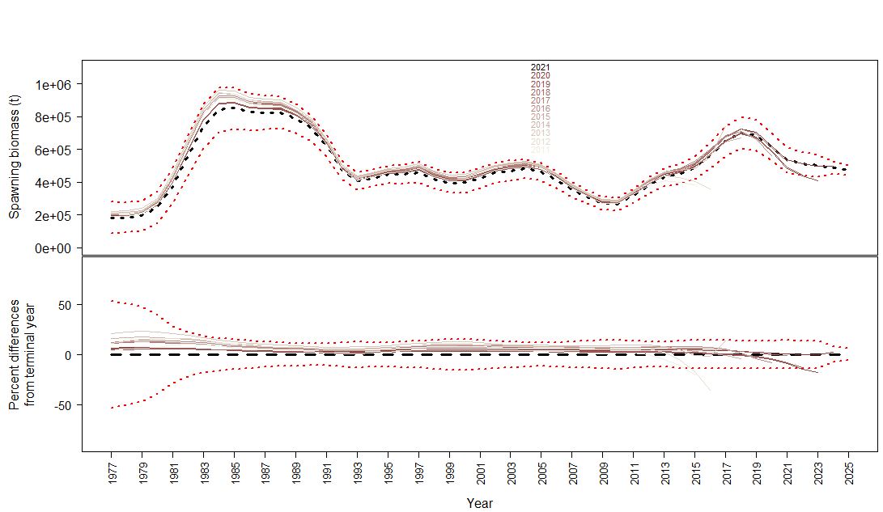
M22.2_new | 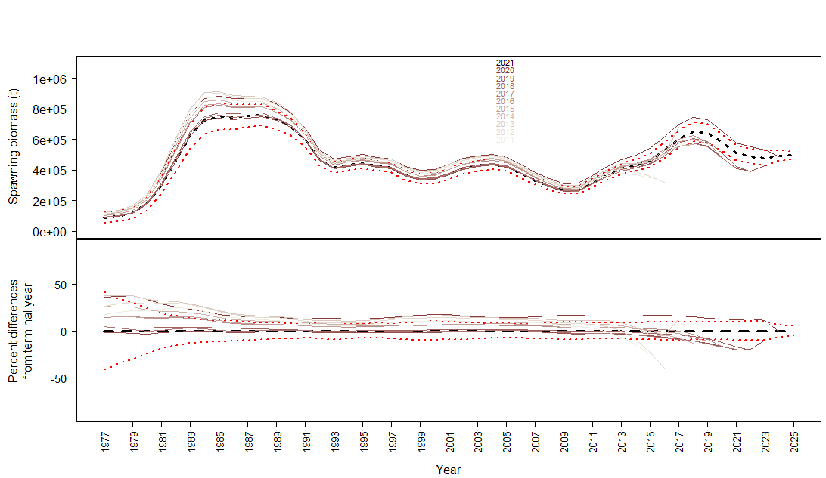
23.1.0.a | 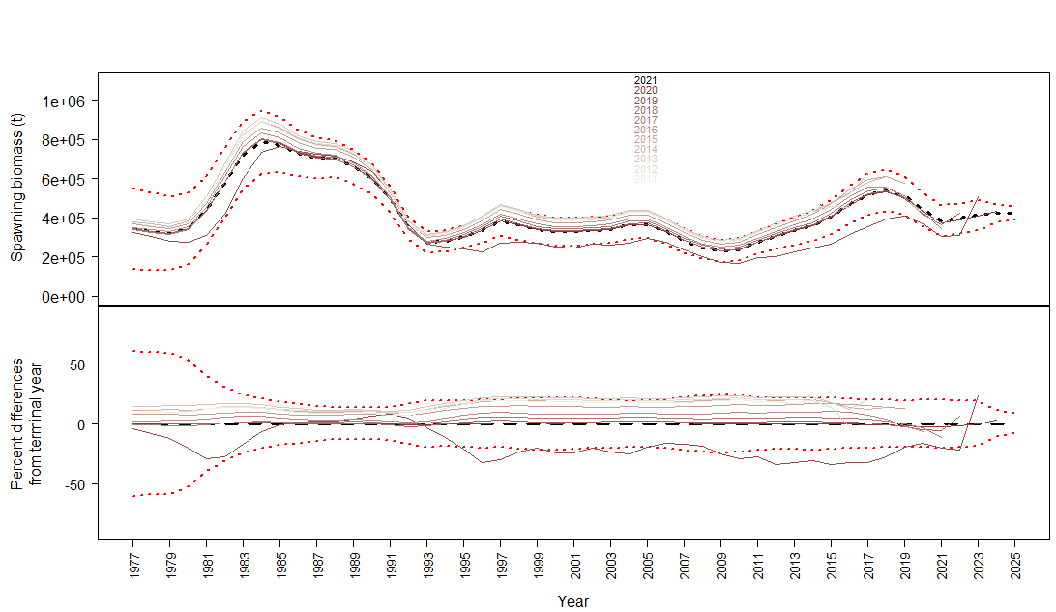
23.1.0.b | 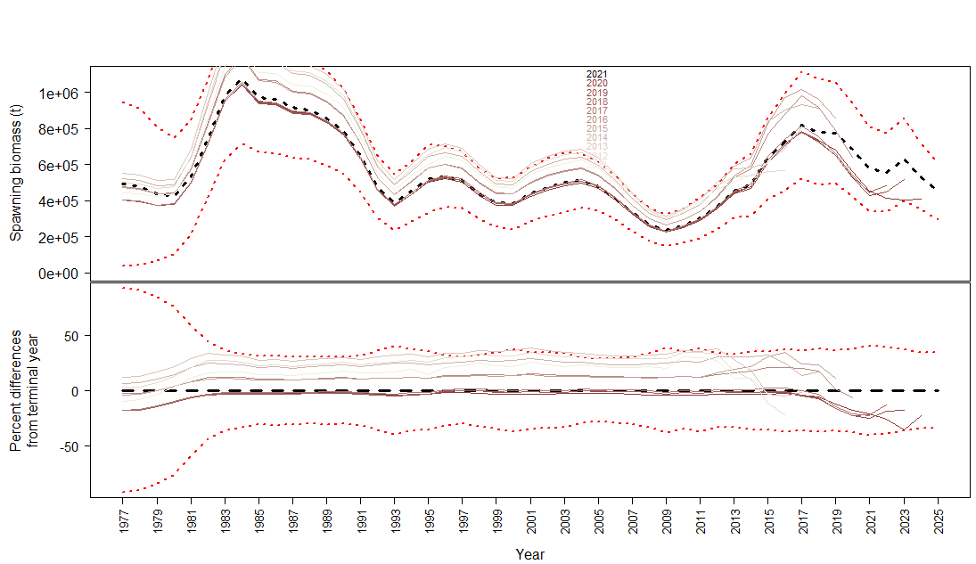
 | 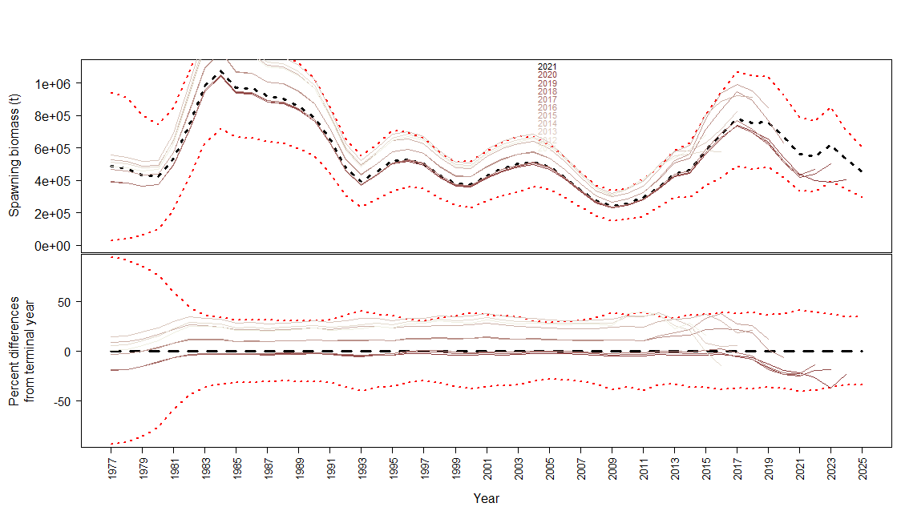
23.1.0.d | 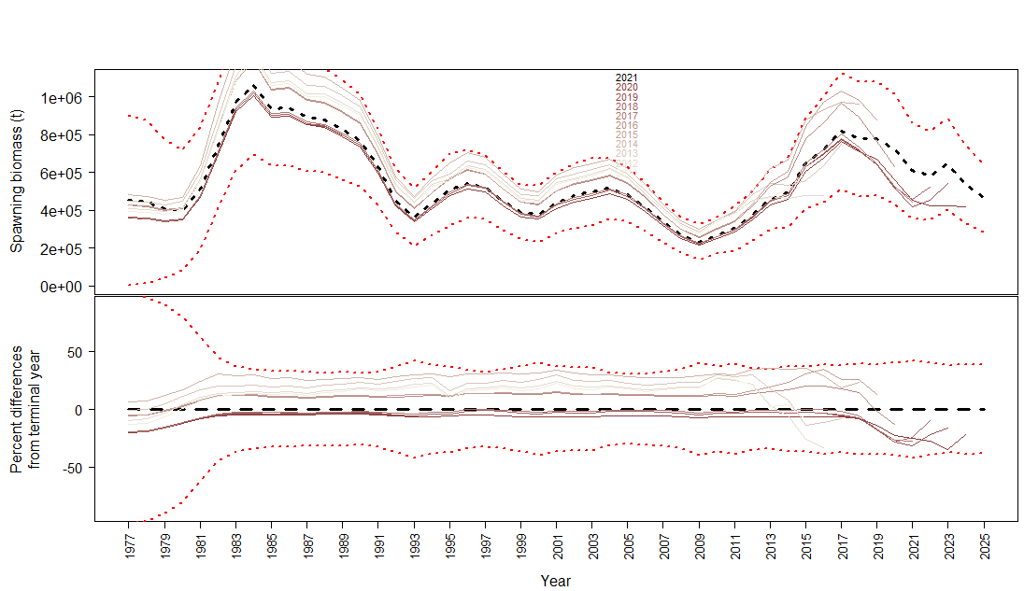
23.1.0.e | 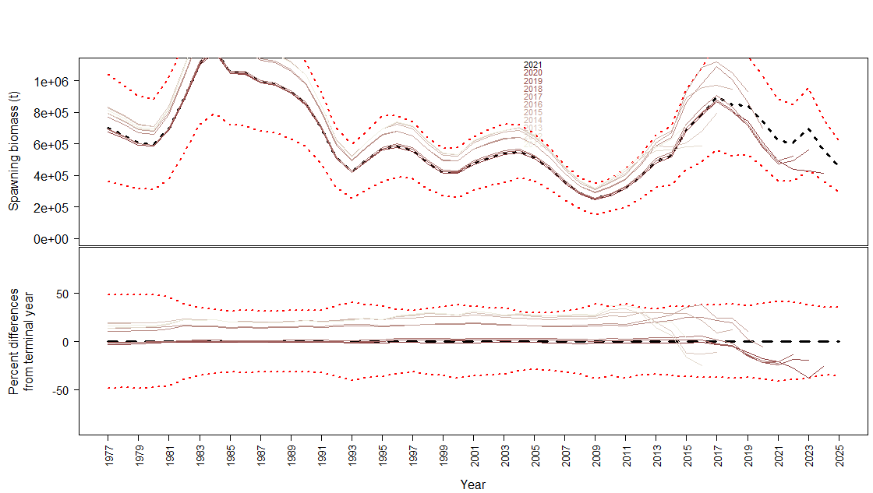
23.1.0.f
23.1.0.g | 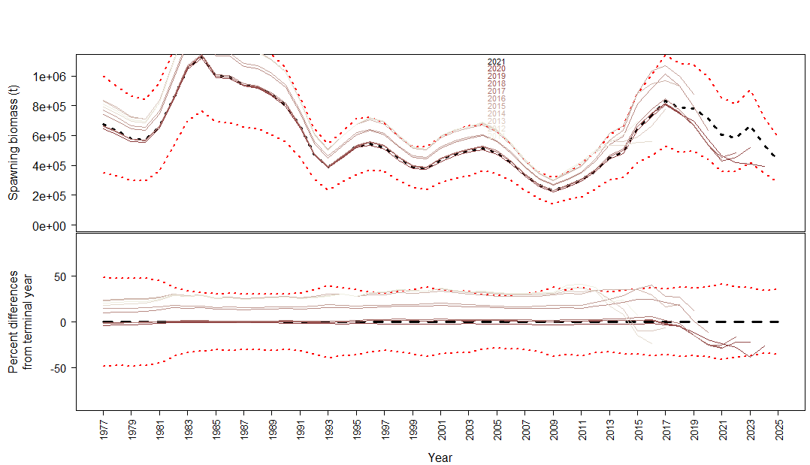
23.1.0.h | 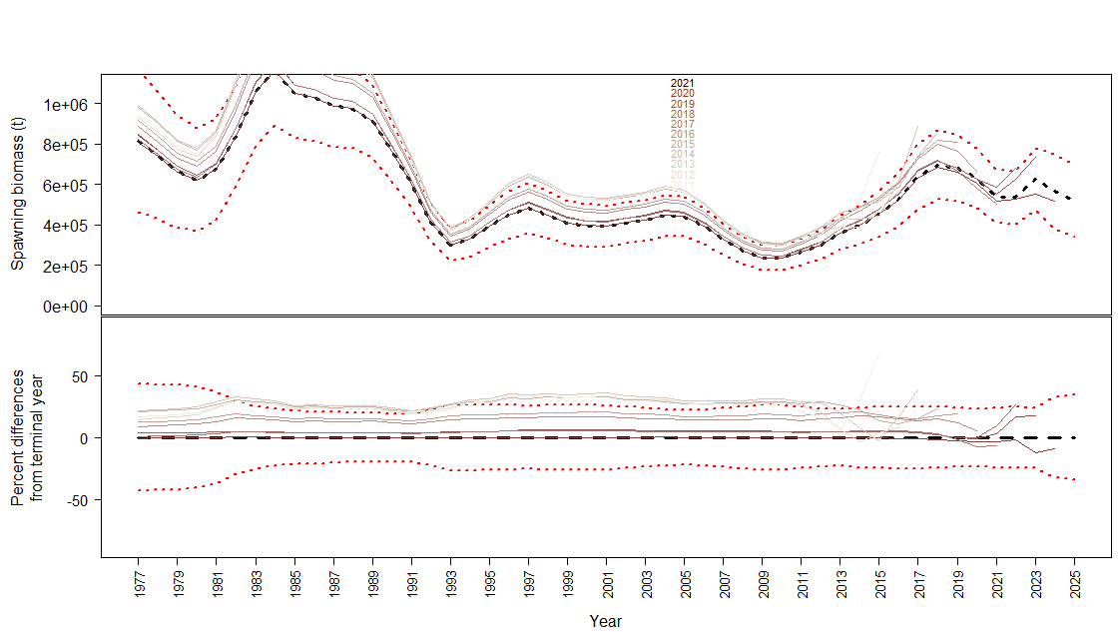
23.1.1.a | 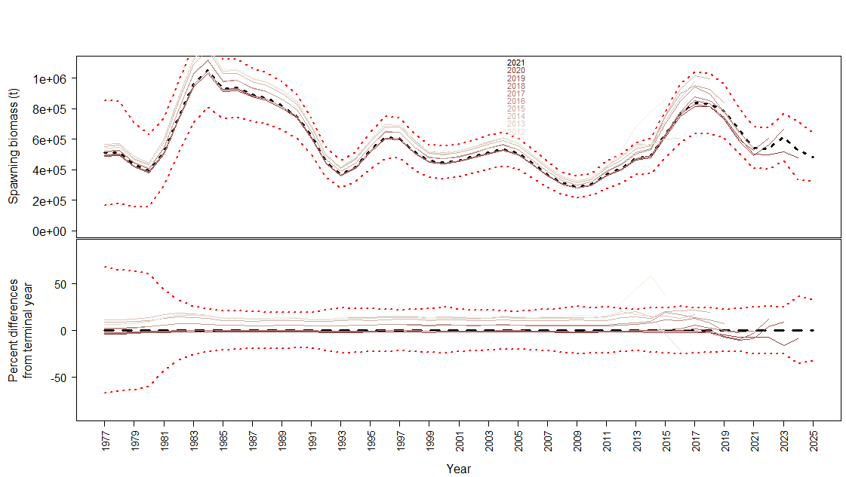
23.1.1.b | 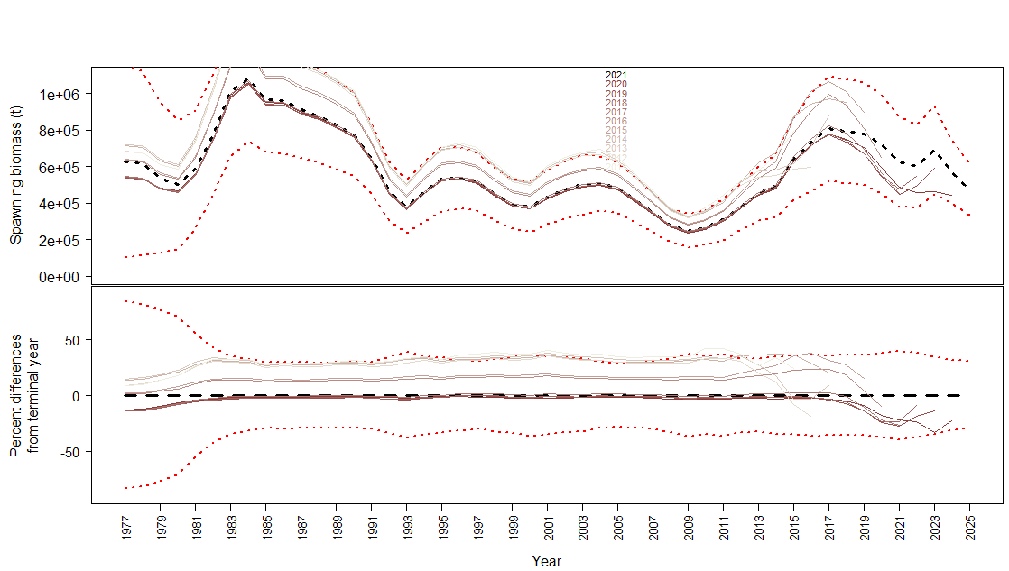
23.1.1.c | 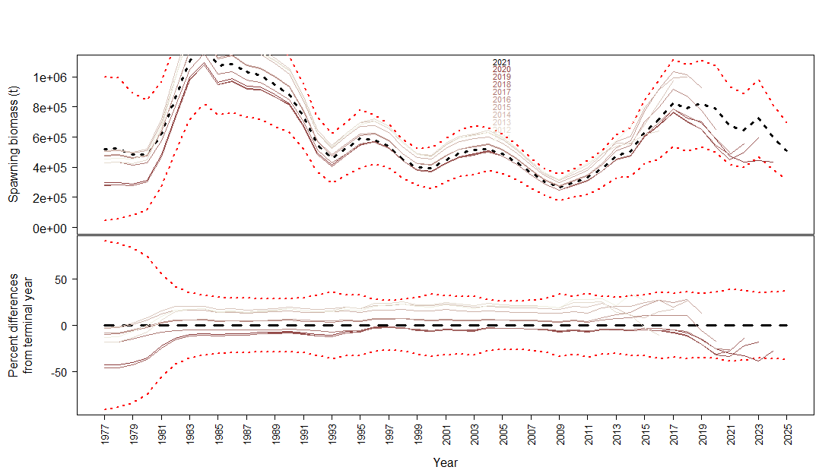
23.2.0.a | 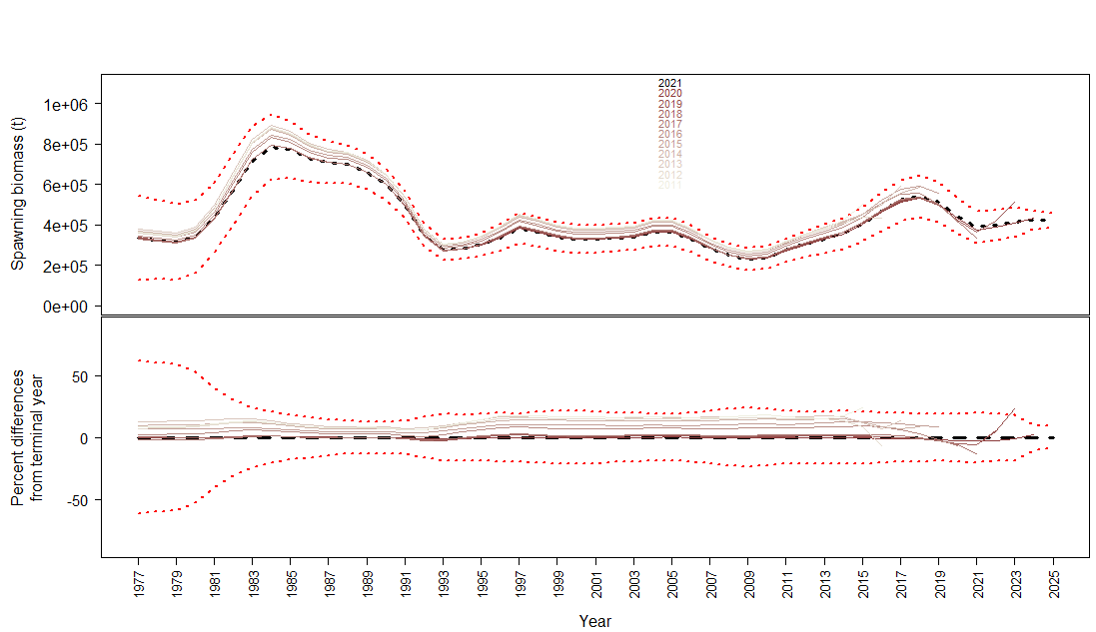
23.2.0.b | 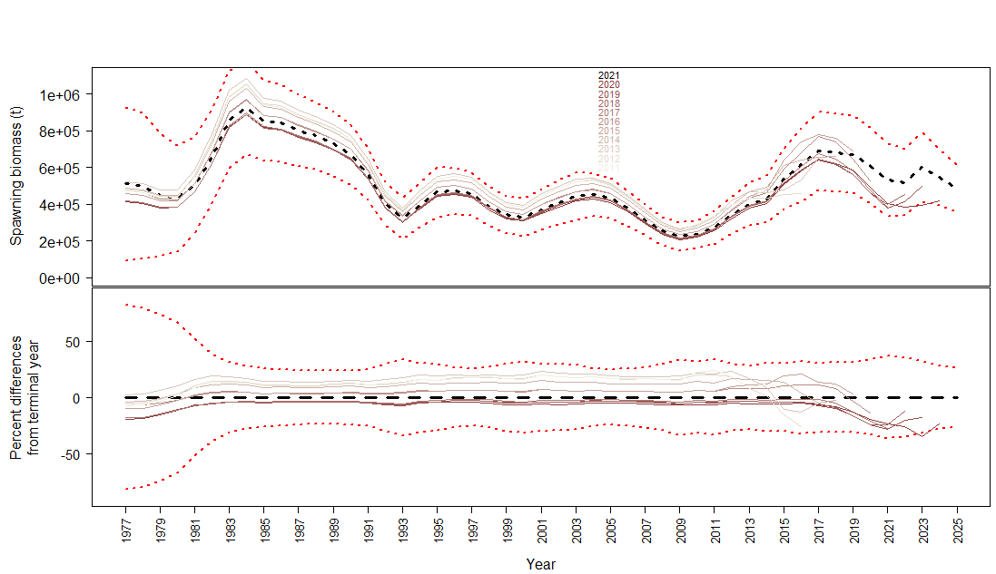
23.2.0.c | 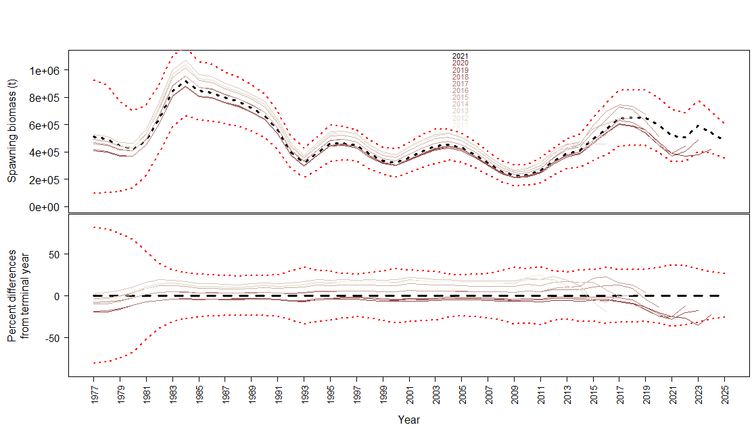
23.2.0.d | 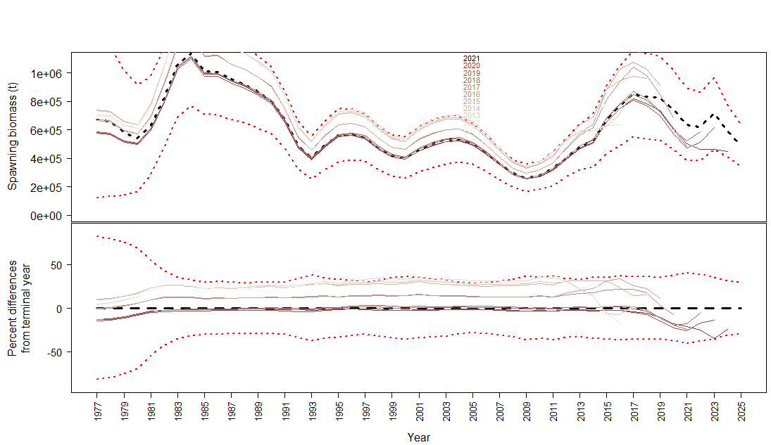
23.2.0.e | 
23.2.0.f | 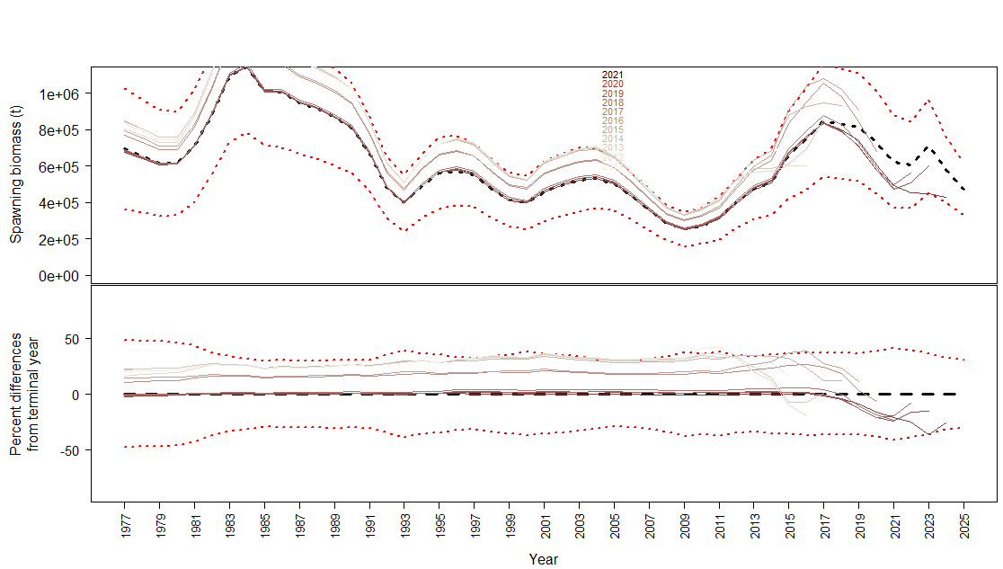
23.2.0.g | 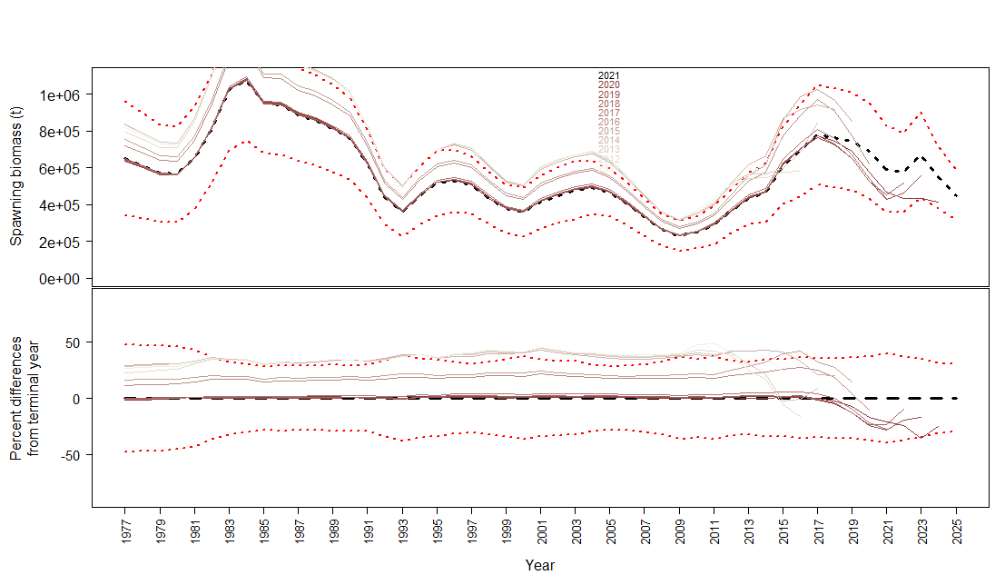
23.2.0.h | 

Profile_Q
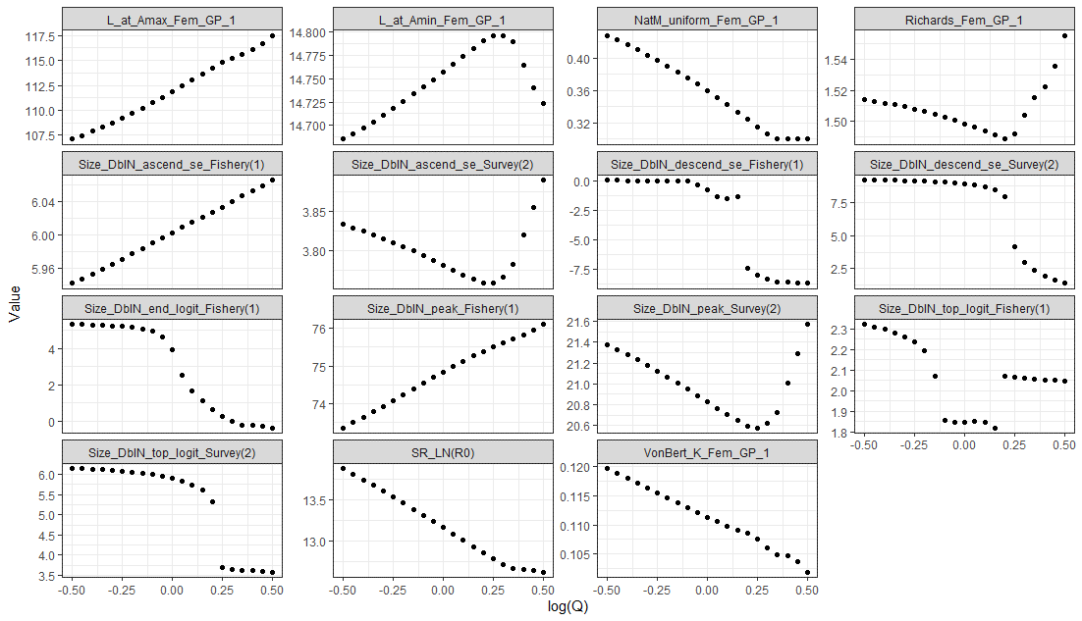
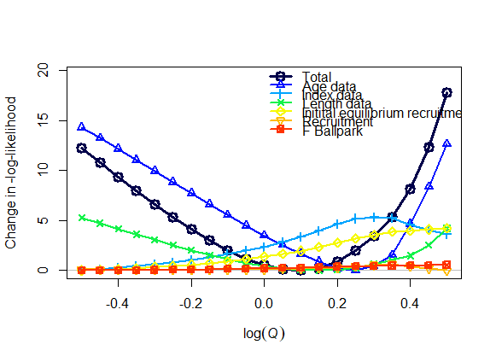
M | Q | SSB_unfished | ann_F_MSY | ForeCatch_2023 | ForeCatch_2024 | Model | logQ | LL
0.428 | 0.607 | 1,257,120 | 0.448 | 320,786 | 266,750 | Model23.1.0.a | -0.5 | 263.27 | 12.226 |  |  |  |  | M | Q
0.422 | 0.638 | 1,231,950 | 0.440 | 301,128 | 253,241 | Model23.1.0.a | -0.45 | 261.84 | 10.805 |  |  |  | M | 1
0.416 | 0.670 | 1,209,810 | 0.432 | 282,466 | 240,370 | Model23.1.0.a | -0.4 | 260.43 | 9.393 |  |  |  | Q | -0.99936240784 | 1
0.410 | 0.705 | 1,190,740 | 0.424 | 264,758 | 228,105 | Model23.1.0.a | -0.35 | 259.04 | 8.004
0.404 | 0.741 | 1,174,790 | 0.415 | 247,964 | 216,417 | Model23.1.0.a | -0.3 | 257.69 | 6.65
0.397 | 0.779 | 1,162,040 | 0.406 | 232,048 | 205,276 | Model23.1.0.a | -0.25 | 256.39 | 5.351
0.390 | 0.819 | 1,152,590 | 0.396 | 216,974 | 194,658 | Model23.1.0.a | -0.2 | 255.16 | 4.125
0.383 | 0.861 | 1,146,570 | 0.386 | 202,707 | 184,534 | Model23.1.0.a | -0.15 | 254.04 | 2.998
0.375 | 0.905 | 1,144,160 | 0.375 | 189,212 | 174,603 | Model23.1.0.a | -0.1 | 253.04 | 1.998
0.368 | 0.951 | 1,145,530 | 0.365 | 176,465 | 160,938 | Model23.1.0.a | -0.05 | 252.20 | 1.157
0.359 | 1.000 | 1,150,890 | 0.353 | 159,677 | 149,870 | Model23.1.0.a | 0 | 251.55 | 0.513
0.351 | 1.051 | 1,160,480 | 0.342 | 141,468 | 140,094 | Model23.1.0.a | 0.05 | 251.15 | 0.111
0.342 | 1.105 | 1,174,610 | 0.330 | 124,787 | 130,375 | Model23.1.0.a | 0.1 | 251.04 | 0
0.333 | 1.162 | 1,193,580 | 0.318 | 109,588 | 120,757 | Model23.1.0.a | 0.15 | 251.28 | 0.238
0.324 | 1.221 | 1,217,710 | 0.306 | 95,840 | 111,313 | Model23.1.0.a | 0.2 | 251.93 | 0.891
0.315 | 1.284 | 1,246,720 | 0.294 | 84,941 | 103,208 | Model23.1.0.a | 0.25 | 253.05 | 2.006
0.307 | 1.350 | 1,278,530 | 0.283 | 77,237 | 97,047 | Model23.1.0.a | 0.3 | 254.52 | 3.477
0.300 | 1.419 | 1,305,320 | 0.276 | 71,334 | 92,037 | Model23.1.0.a | 0.35 | 256.36 | 5.323
0.300 | 1.492 | 1,308,480 | 0.275 | 69,278 | 90,100 | Model23.1.0.a | 0.4 | 259.23 | 8.19
0.300 | 1.568 | 1,311,690 | 0.275 | 67,465 | 88,328 | Model23.1.0.a | 0.45 | 263.39 | 12.352
0.300 | 1.649 | 1,314,710 | 0.275 | 65,919 | 86,749 | Model23.1.0.a | 0.5 | 268.84 | 17.801
0.452 | 0.607 | 1,346,810 | 0.515 | 387,702 | 298,565 | Model23.1.0b | -0.5 | 144.63
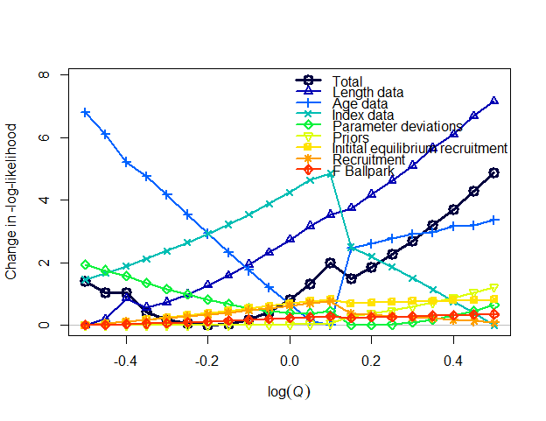
0.446 | 0.638 | 1,317,690 | 0.504 | 364,396 | 284,082 | Model23.1.0b | -0.45 | 144.26
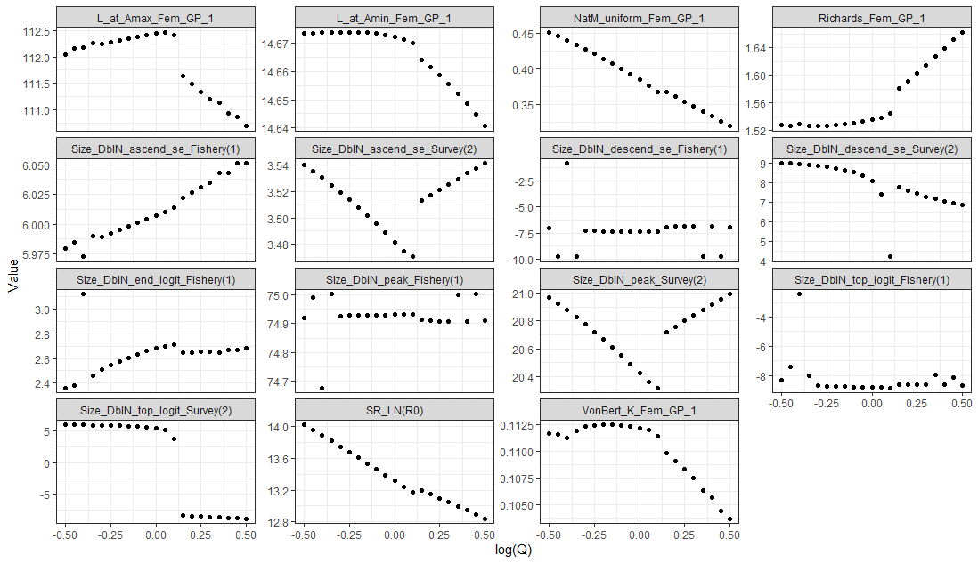
0.440 | 0.670 | 1,285,020 | 0.483 | 342,849 | 270,404 | Model23.1.0b | -0.4 | 144.25
0.434 | 0.705 | 1,269,020 | 0.479 | 321,291 | 256,961 | Model23.1.0b | -0.35 | 143.64
0.428 | 0.741 | 1,249,330 | 0.466 | 301,447 | 244,284 | Model23.1.0b | -0.3 | 143.40
0.421 | 0.779 | 1,230,390 | 0.454 | 282,773 | 232,235 | Model23.1.0b | -0.25 | 143.26
0.414 | 0.819 | 1,213,480 | 0.441 | 265,151 | 220,737 | Model23.1.0b | -0.2 | 143.21
0.407 | 0.861 | 1,198,550 | 0.429 | 248,532 | 209,764 | Model23.1.0b | -0.15 | 143.25
0.400 | 0.905 | 1,185,590 | 0.417 | 232,866 | 199,290 | Model23.1.0b | -0.1 | 143.40
0.392 | 0.951 | 1,174,590 | 0.405 | 218,106 | 189,292 | Model23.1.0b | -0.05 | 143.65
0.384 | 1.000 | 1,165,580 | 0.394 | 204,202 | 179,746 | Model23.1.0b | 0 | 144.03
0.376 | 1.051 | 1,158,700 | 0.382 | 191,116 | 168,994 | Model23.1.0b | 0.05 | 144.55
0.367 | 1.105 | 1,156,990 | 0.371 | 180,472 | 158,466 | Model23.1.0b | 0.1 | 145.19
0.367 | 1.162 | 1,188,810 | 0.372 | 192,118 | 170,202 | Model23.1.0b | 0.15 | 144.71
0.360 | 1.221 | 1,191,800 | 0.364 | 185,119 | 163,101 | Model23.1.0b | 0.2 | 145.08
0.354 | 1.284 | 1,195,630 | 0.356 | 178,433 | 156,223 | Model23.1.0b | 0.25 | 145.48
0.347 | 1.350 | 1,200,320 | 0.348 | 171,985 | 149,506 | Model23.1.0b | 0.3 | 145.91
0.340 | 1.419 | 1,204,080 | 0.341 | 165,378 | 142,939 | Model23.1.0b | 0.35 | 146.41
0.333 | 1.492 | 1,212,530 | 0.333 | 155,739 | 137,854 | Model23.1.0b | 0.4 | 146.91
0.326 | 1.568 | 1,218,370 | 0.326 | 146,172 | 132,598 | Model23.1.0b | 0.45 | 147.50
0.319 | 1.649 | 1,229,210 | 0.317 | 137,029 | 127,351 | Model23.1.0b | 0.5 | 148.09
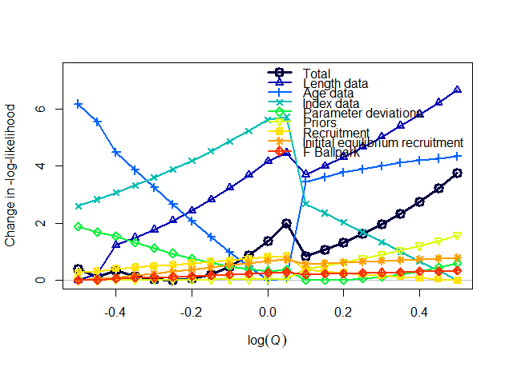
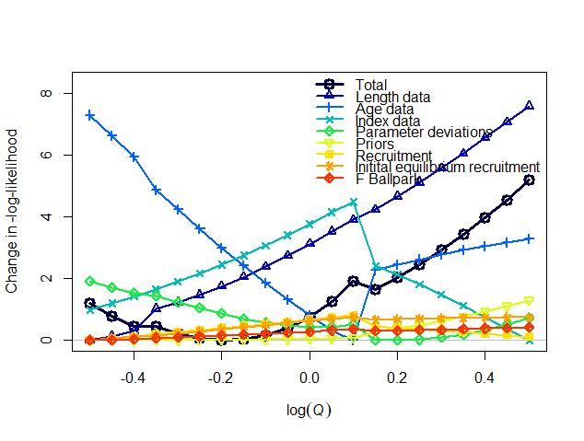
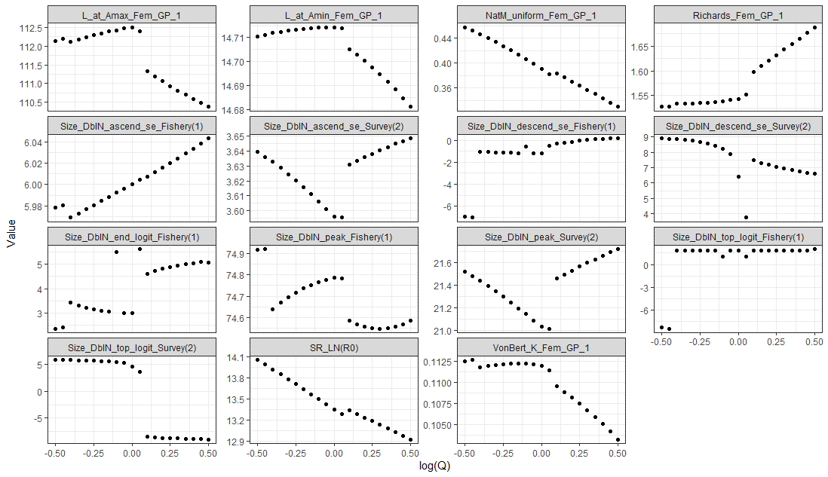
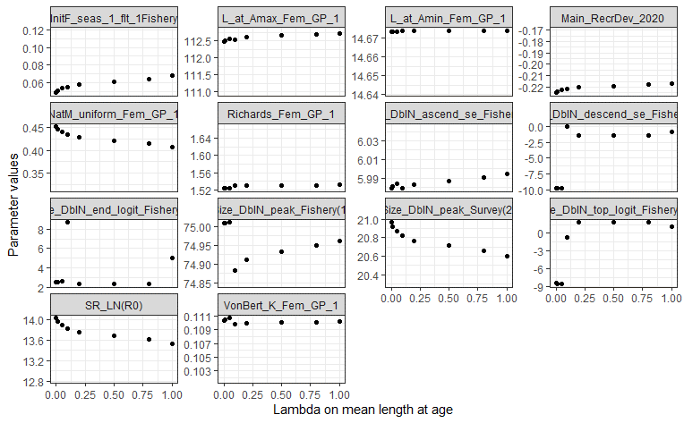
0.457 | 0.607 | 1,359,280 | 0.522 | 401,132 | 307,231 | Model23.1.0d | -0.5 | 133.82
0.452 | 0.638 | 1,330,950 | 0.510 | 377,018 | 292,310 | Model23.1.0d | -0.45 | 133.54
0.446 | 0.670 | 1,288,610 | 0.490 | 355,967 | 278,523 | Model23.1.0d | -0.4 | 133.75
0.440 | 0.705 | 1,265,670 | 0.478 | 334,117 | 264,915 | Model23.1.0d | -0.35 | 133.56
0.434 | 0.741 | 1,244,860 | 0.466 | 313,484 | 251,929 | Model23.1.0d | -0.3 | 133.45
0.427 | 0.779 | 1,226,110 | 0.454 | 294,014 | 239,537 | Model23.1.0d | -0.25 | 133.42
0.420 | 0.819 | 1,209,370 | 0.442 | 275,652 | 227,711 | Model23.1.0d | -0.2 | 133.47
0.413 | 0.861 | 1,194,600 | 0.430 | 258,345 | 216,424 | Model23.1.0d | -0.15 | 133.63
0.406 | 0.905 | 1,181,750 | 0.418 | 242,042 | 205,655 | Model23.1.0d | -0.1 | 133.89
0.398 | 0.951 | 1,170,920 | 0.406 | 226,680 | 195,369 | Model23.1.0d | -0.05 | 134.28
0.391 | 1.000 | 1,162,160 | 0.395 | 212,288 | 185,600 | Model23.1.0d | 0 | 134.79
0.382 | 1.051 | 1,160,230 | 0.384 | 201,737 | 178,331 | Model23.1.0d | 0.05 | 135.41
0.383 | 1.105 | 1,206,450 | 0.385 | 222,482 | 192,596 | Model23.1.0d | 0.1 | 134.26
0.377 | 1.162 | 1,207,610 | 0.377 | 214,576 | 187,133 | Model23.1.0d | 0.15 | 134.49
0.370 | 1.221 | 1,209,430 | 0.368 | 206,916 | 181,787 | Model23.1.0d | 0.2 | 134.75
0.364 | 1.284 | 1,211,950 | 0.360 | 199,451 | 176,529 | Model23.1.0d | 0.25 | 135.05
0.357 | 1.350 | 1,215,190 | 0.352 | 192,154 | 169,713 | Model23.1.0d | 0.3 | 135.38
0.350 | 1.419 | 1,219,210 | 0.344 | 185,016 | 162,337 | Model23.1.0d | 0.35 | 135.75
0.344 | 1.492 | 1,224,070 | 0.336 | 178,030 | 155,045 | Model23.1.0d | 0.4 | 136.17
0.337 | 1.568 | 1,229,850 | 0.329 | 171,198 | 147,842 | Model23.1.0d | 0.45 | 136.64
0.330 | 1.649 | 1,236,640 | 0.321 | 163,306 | 141,201 | Model23.1.0d | 0.5 | 137.17
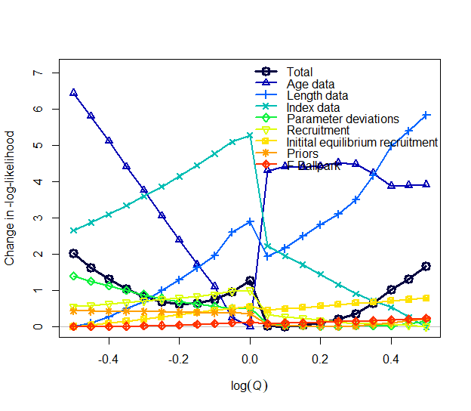
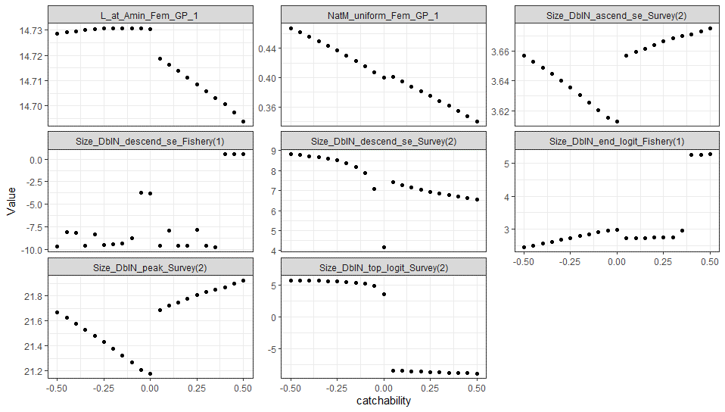
0.468 | 0.607 | 1,319,660 | 0.683 | 425,428 | 326,408 | Model23.1.0e | -0.5 | 138.72
0.462 | 0.638 | 1,290,660 | 0.666 | 400,033 | 310,586 | Model23.1.0e | -0.45 | 138.33
0.456 | 0.670 | 1,262,640 | 0.650 | 376,149 | 295,552 | Model23.1.0e | -0.4 | 138.00
0.450 | 0.705 | 1,235,670 | 0.635 | 353,663 | 281,258 | Model23.1.0e | -0.35 | 137.74
0.444 | 0.741 | 1,213,180 | 0.618 | 332,189 | 267,552 | Model23.1.0e | -0.3 | 137.52
0.437 | 0.779 | 1,190,560 | 0.604 | 312,076 | 254,553 | Model23.1.0e | -0.25 | 137.38
0.430 | 0.819 | 1,171,110 | 0.588 | 292,983 | 242,120 | Model23.1.0e | -0.2 | 137.32
0.423 | 0.861 | 1,153,690 | 0.572 | 274,951 | 230,260 | Model23.1.0e | -0.15 | 137.33
0.415 | 0.905 | 1,139,300 | 0.556 | 257,876 | 218,920 | Model23.1.0e | -0.1 | 137.44
0.408 | 0.951 | 1,118,240 | 0.550 | 242,289 | 208,345 | Model23.1.0e | -0.05 | 137.65
0.400 | 1.000 | 1,110,770 | 0.536 | 229,485 | 199,633 | Model23.1.0e | 0 | 137.96
0.401 | 1.051 | 1,176,600 | 0.531 | 254,456 | 216,815 | Model23.1.0e | 0.05 | 136.71
0.395 | 1.105 | 1,175,900 | 0.519 | 245,101 | 210,458 | Model23.1.0e | 0.1 | 136.70
0.388 | 1.162 | 1,172,790 | 0.508 | 235,739 | 204,035 | Model23.1.0e | 0.15 | 136.74
0.382 | 1.221 | 1,171,970 | 0.497 | 226,824 | 197,868 | Model23.1.0e | 0.2 | 136.80
0.375 | 1.284 | 1,173,440 | 0.485 | 218,310 | 191,927 | Model23.1.0e | 0.25 | 136.90
0.368 | 1.350 | 1,172,660 | 0.475 | 209,809 | 185,947 | Model23.1.0e | 0.3 | 137.06
0.361 | 1.419 | 1,167,860 | 0.467 | 201,240 | 179,859 | Model23.1.0e | 0.35 | 137.35
0.354 | 1.492 | 1,162,670 | 0.451 | 192,850 | 173,807 | Model23.1.0e | 0.4 | 137.72
0.347 | 1.568 | 1,166,210 | 0.441 | 185,316 | 167,319 | Model23.1.0e | 0.45 | 138.02
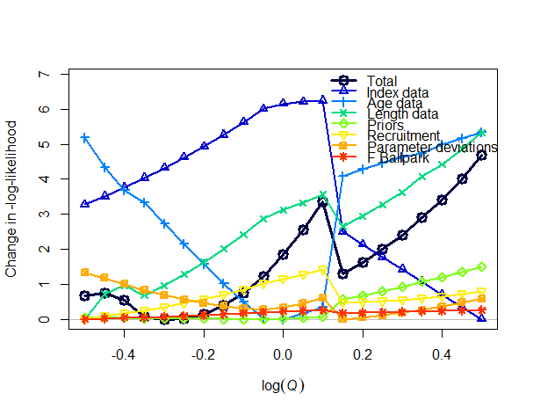
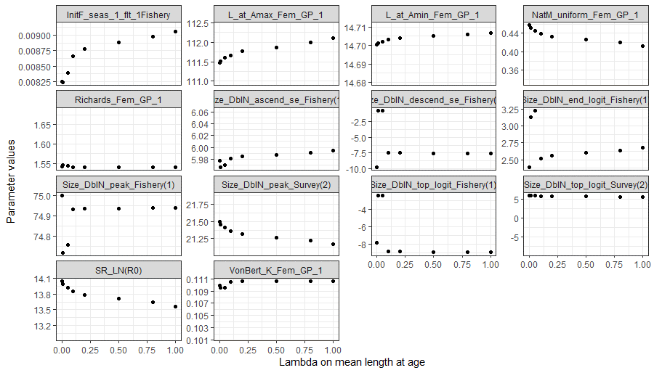
0.340 | 1.649 | 1,170,690 | 0.431 | 178,024 | 159,390 | Model23.1.0e | 0.5 | 138.37
0.457 | 0.607 | 1,248,430 | 0.675 | 409,683 | 309,440 | Model23.1.0f | -0.5 | 135.41
0.452 | 0.638 | 1,215,630 | 0.650 | 385,728 | 294,537 | Model23.1.0f | -0.45 | 135.48
0.446 | 0.670 | 1,193,920 | 0.634 | 361,930 | 279,911 | Model23.1.0f | -0.4 | 135.26
0.440 | 0.705 | 1,185,820 | 0.622 | 338,250 | 265,453 | Model23.1.0f | -0.35 | 134.79
0.434 | 0.741 | 1,169,180 | 0.605 | 317,022 | 252,124 | Model23.1.0f | -0.3 | 134.73
0.427 | 0.779 | 1,154,930 | 0.587 | 296,950 | 239,392 | Model23.1.0f | -0.25 | 134.76
0.420 | 0.819 | 1,143,060 | 0.570 | 277,976 | 227,228 | Model23.1.0f | -0.2 | 134.88
0.413 | 0.861 | 1,133,610 | 0.553 | 260,048 | 215,604 | Model23.1.0f | -0.15 | 135.11
0.406 | 0.905 | 1,126,630 | 0.535 | 243,116 | 204,495 | Model23.1.0f | -0.1 | 135.47
0.398 | 0.951 | 1,122,220 | 0.518 | 227,156 | 193,894 | Model23.1.0f | -0.05 | 135.96
0.390 | 1.000 | 1,124,390 | 0.501 | 214,843 | 185,631 | Model23.1.0f | 0 | 136.58
0.382 | 1.051 | 1,129,700 | 0.485 | 204,039 | 178,292 | Model23.1.0f | 0.05 | 137.29
0.374 | 1.105 | 1,136,800 | 0.469 | 193,801 | 171,246 | Model23.1.0f | 0.1 | 138.09
0.378 | 1.162 | 1,171,980 | 0.483 | 221,383 | 190,143 | Model23.1.0f | 0.15 | 136.04
0.372 | 1.221 | 1,177,480 | 0.472 | 213,359 | 184,633 | Model23.1.0f | 0.2 | 136.36
0.366 | 1.284 | 1,183,780 | 0.460 | 205,525 | 179,206 | Model23.1.0f | 0.25 | 136.72
0.359 | 1.350 | 1,190,930 | 0.448 | 197,882 | 173,866 | Model23.1.0f | 0.3 | 137.14
0.353 | 1.419 | 1,197,240 | 0.438 | 190,264 | 168,514 | Model23.1.0f | 0.35 | 137.64
0.347 | 1.492 | 1,207,970 | 0.426 | 183,211 | 162,142 | Model23.1.0f | 0.4 | 138.14
0.340 | 1.568 | 1,217,950 | 0.415 | 176,209 | 154,423 | Model23.1.0f | 0.45 | 138.75
0.334 | 1.649 | 1,228,960 | 0.404 | 169,445 | 146,918 | Model23.1.0f | 0.5 | 139.43
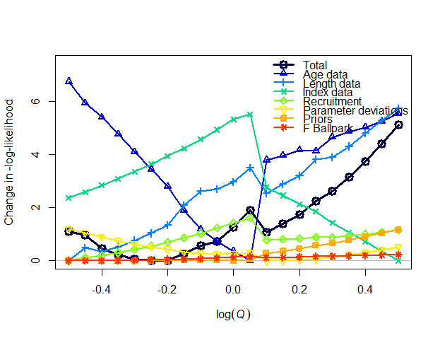
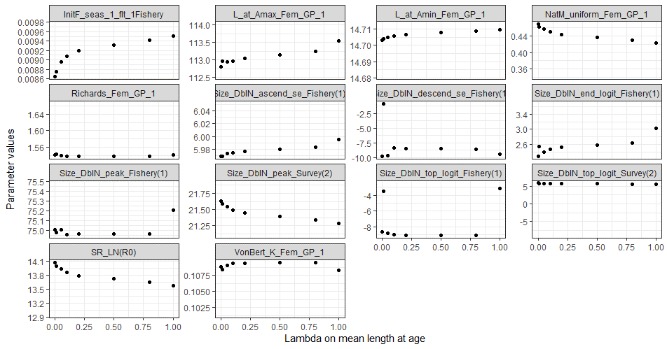
0.469 | 0.607 | 1,186,590 | 0.699 | 423,088 | 313,571 | Model23.1.0g | -0.5 | 142.10
0.463 | 0.638 | 1,156,780 | 0.680 | 398,220 | 298,556 | Model23.1.0g | -0.45 | 141.95
0.457 | 0.670 | 1,141,010 | 0.664 | 373,059 | 283,536 | Model23.1.0g | -0.4 | 141.46
0.450 | 0.705 | 1,122,820 | 0.645 | 349,905 | 269,474 | Model23.1.0g | -0.35 | 141.22
0.444 | 0.741 | 1,105,740 | 0.627 | 328,121 | 256,106 | Model23.1.0g | -0.3 | 141.06
0.437 | 0.779 | 1,090,910 | 0.610 | 307,510 | 243,336 | Model23.1.0g | -0.25 | 140.99
0.430 | 0.819 | 1,078,340 | 0.592 | 288,016 | 231,135 | Model23.1.0g | -0.2 | 141.00
0.423 | 0.861 | 1,058,930 | 0.578 | 270,253 | 219,879 | Model23.1.0g | -0.15 | 141.27
0.416 | 0.905 | 1,047,810 | 0.558 | 253,008 | 208,847 | Model23.1.0g | -0.1 | 141.56
0.408 | 0.951 | 1,047,180 | 0.548 | 236,065 | 197,917 | Model23.1.0g | -0.05 | 141.73
0.400 | 1.000 | 1,050,290 | 0.521 | 220,202 | 187,520 | Model23.1.0g | 0 | 142.25
0.392 | 1.051 | 1,046,410 | 0.513 | 208,031 | 179,501 | Model23.1.0g | 0.05 | 142.89
0.392 | 1.105 | 1,087,690 | 0.510 | 228,212 | 193,289 | Model23.1.0g | 0.1 | 142.05
0.386 | 1.162 | 1,091,320 | 0.499 | 219,906 | 187,809 | Model23.1.0g | 0.15 | 142.38
0.379 | 1.221 | 1,096,920 | 0.487 | 212,041 | 182,550 | Model23.1.0g | 0.2 | 142.74
0.373 | 1.284 | 1,097,630 | 0.477 | 203,905 | 177,088 | Model23.1.0g | 0.25 | 143.24
0.367 | 1.350 | 1,111,510 | 0.463 | 197,191 | 172,450 | Model23.1.0g | 0.3 | 143.61
0.360 | 1.419 | 1,119,340 | 0.452 | 190,050 | 167,525 | Model23.1.0g | 0.35 | 144.14
0.354 | 1.492 | 1,126,800 | 0.441 | 183,024 | 162,646 | Model23.1.0g | 0.4 | 144.74
0.347 | 1.568 | 1,136,280 | 0.430 | 176,353 | 157,951 | Model23.1.0g | 0.45 | 145.40
0.341 | 1.649 | 1,147,770 | 0.419 | 170,030 | 151,632 | Model23.1.0g | 0.5 | 146.12
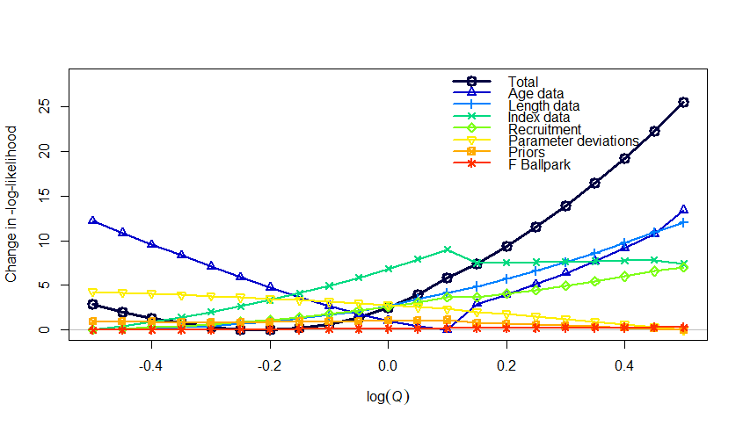
0.470 | 0.607 | 1,333,570 | 0.542 | 405,343 | 337,328 | Model23.1.0.h | -0.5 | 633.52
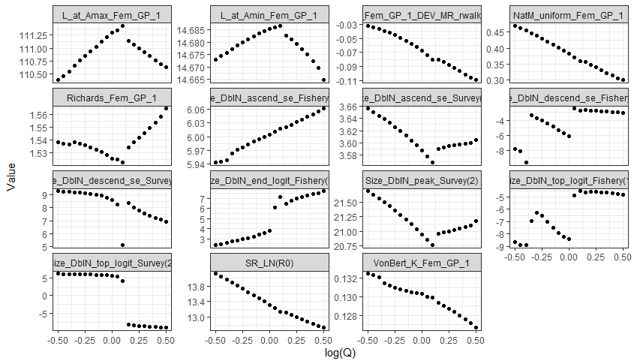
0.462 | 0.638 | 1,308,080 | 0.527 | 381,034 | 320,677 | Model23.1.0.h | -0.45 | 632.70
0.455 | 0.670 | 1,284,880 | 0.514 | 358,021 | 304,868 | Model23.1.0.h | -0.4 | 632.01
0.447 | 0.705 | 1,260,570 | 0.505 | 336,742 | 290,158 | Model23.1.0.h | -0.35 | 631.44
0.439 | 0.741 | 1,243,790 | 0.491 | 315,821 | 275,664 | Model23.1.0.h | -0.3 | 631.00
0.430 | 0.779 | 1,230,450 | 0.477 | 295,873 | 261,761 | Model23.1.0.h | -0.25 | 630.74
0.421 | 0.819 | 1,220,480 | 0.462 | 276,876 | 248,426 | Model23.1.0.h | -0.2 | 630.69
0.412 | 0.861 | 1,213,960 | 0.446 | 258,796 | 235,623 | Model23.1.0.h | -0.15 | 630.87
0.402 | 0.905 | 1,210,980 | 0.430 | 241,604 | 223,327 | Model23.1.0.h | -0.1 | 631.32
0.392 | 0.951 | 1,211,600 | 0.414 | 225,276 | 211,513 | Model23.1.0.h | -0.05 | 632.08
0.381 | 1.000 | 1,215,940 | 0.397 | 209,766 | 200,149 | Model23.1.0.h | 0 | 633.18
0.371 | 1.051 | 1,220,340 | 0.381 | 195,231 | 189,431 | Model23.1.0.h | 0.05 | 634.66
0.360 | 1.105 | 1,233,120 | 0.365 | 177,926 | 178,228 | Model23.1.0.h | 0.1 | 636.54
0.356 | 1.162 | 1,248,450 | 0.360 | 179,407 | 179,138 | Model23.1.0.h | 0.15 | 638.05
0.347 | 1.221 | 1,264,410 | 0.349 | 167,428 | 172,501 | Model23.1.0.h | 0.2 | 640.02
0.339 | 1.284 | 1,282,070 | 0.338 | 156,055 | 165,824 | Model23.1.0.h | 0.25 | 642.18
0.331 | 1.350 | 1,301,460 | 0.328 | 145,272 | 159,122 | Model23.1.0.h | 0.3 | 644.55
0.322 | 1.419 | 1,322,630 | 0.318 | 135,066 | 152,413 | Model23.1.0.h | 0.35 | 647.12
0.314 | 1.492 | 1,345,620 | 0.308 | 125,425 | 145,719 | Model23.1.0.h | 0.4 | 649.92
0.306 | 1.568 | 1,370,470 | 0.298 | 116,334 | 139,061 | Model23.1.0.h | 0.45 | 652.95
0.300 | 1.649 | 1,389,620 | 0.292 | 110,077 | 134,275 | Model23.1.0.h | 0.5 | 656.26
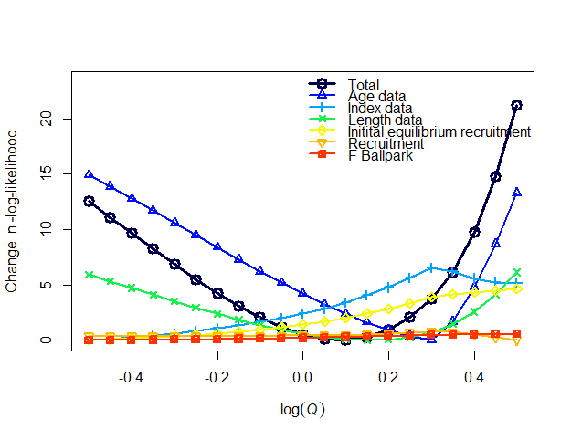
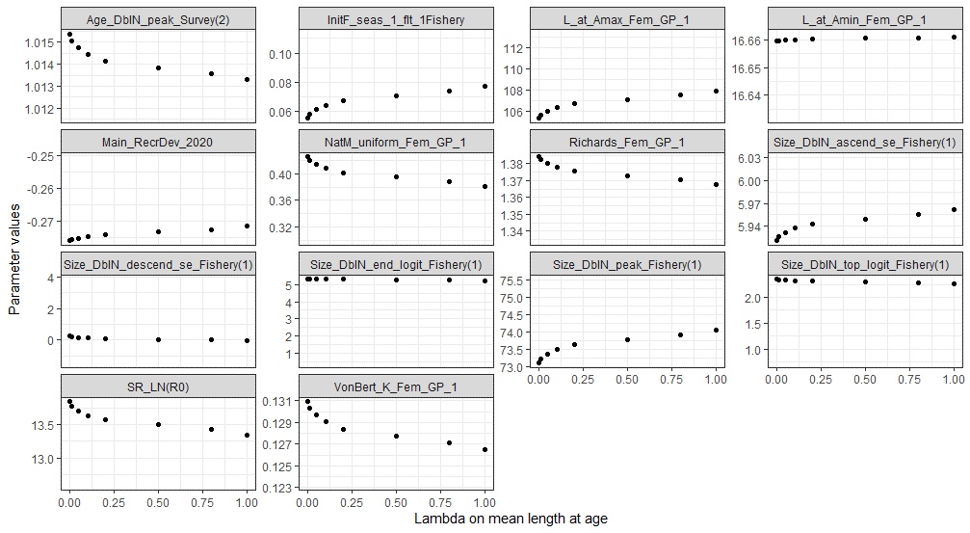
0.425 | 0.607 | 1,238,480 | 0.546 | 318,110 | 264,608 | Model23.2.0.a | -0.5 | 247.47
0.420 | 0.638 | 1,214,030 | 0.537 | 298,621 | 251,210 | Model23.2.0.a | -0.45 | 246.01
0.414 | 0.670 | 1,192,580 | 0.526 | 280,128 | 238,451 | Model23.2.0.a | -0.4 | 244.56
0.408 | 0.705 | 1,174,150 | 0.516 | 262,589 | 226,298 | Model23.2.0.a | -0.35 | 243.13
0.401 | 0.741 | 1,158,820 | 0.505 | 245,965 | 214,724 | Model23.2.0.a | -0.3 | 241.74
0.395 | 0.779 | 1,146,660 | 0.493 | 230,218 | 203,699 | Model23.2.0.a | -0.25 | 240.41
0.388 | 0.819 | 1,137,760 | 0.481 | 215,315 | 193,197 | Model23.2.0.a | -0.2 | 239.15
0.381 | 0.861 | 1,132,260 | 0.468 | 201,223 | 183,193 | Model23.2.0.a | -0.15 | 237.99
0.373 | 0.905 | 1,130,310 | 0.455 | 187,911 | 173,666 | Model23.2.0.a | -0.1 | 236.96
0.365 | 0.951 | 1,132,070 | 0.441 | 175,353 | 162,073 | Model23.2.0.a | -0.05 | 236.09
0.357 | 1.000 | 1,137,760 | 0.428 | 160,778 | 150,184 | Model23.2.0.a | 0 | 235.43
0.349 | 1.051 | 1,147,620 | 0.413 | 142,614 | 140,540 | Model23.2.0.a | 0.05 | 235.01
0.340 | 1.105 | 1,161,900 | 0.399 | 125,988 | 130,960 | Model23.2.0.a | 0.1 | 234.90
0.331 | 1.162 | 1,180,920 | 0.384 | 110,830 | 121,477 | Model23.2.0.a | 0.15 | 235.14
0.322 | 1.221 | 1,205,030 | 0.369 | 97,071 | 112,133 | Model23.2.0.a | 0.2 | 235.80
0.313 | 1.284 | 1,234,610 | 0.353 | 84,656 | 102,987 | Model23.2.0.a | 0.25 | 236.95
0.304 | 1.350 | 1,269,600 | 0.339 | 73,924 | 94,434 | Model23.2.0.a | 0.3 | 238.67
0.300 | 1.419 | 1,286,140 | 0.333 | 69,735 | 90,843 | Model23.2.0.a | 0.35 | 241.03
0.300 | 1.492 | 1,290,770 | 0.332 | 67,528 | 88,833 | Model23.2.0.a | 0.4 | 244.65
0.300 | 1.568 | 1,295,640 | 0.331 | 65,571 | 87,010 | Model23.2.0.a | 0.45 | 249.67
0.300 | 1.649 | 1,301,150 | 0.330 | 63,784 | 85,302 | Model23.2.0.a | 0.5 | 256.11
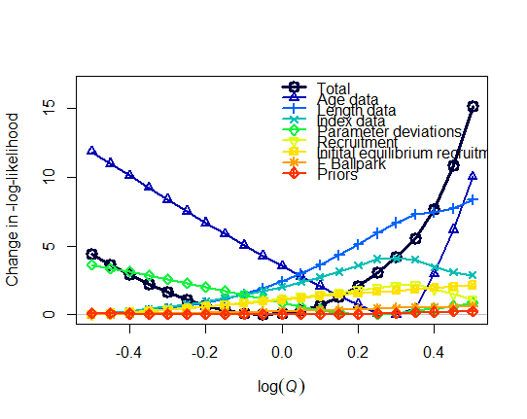
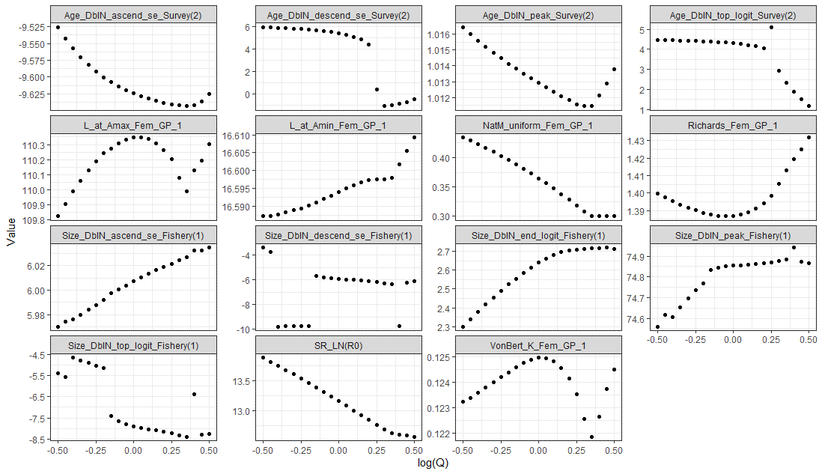
0.434 | 0.607 | 1,386,900 | 0.475 | 402,952 | 315,354 | Model23.2.0.b | -0.5 | 198.30
0.429 | 0.638 | 1,358,030 | 0.464 | 378,445 | 299,820 | Model23.2.0.b | -0.45 | 197.52
0.423 | 0.670 | 1,332,460 | 0.452 | 355,091 | 284,970 | Model23.2.0.b | -0.4 | 196.82
0.416 | 0.705 | 1,309,080 | 0.441 | 333,032 | 270,785 | Model23.2.0.b | -0.35 | 196.15
0.410 | 0.741 | 1,288,330 | 0.430 | 312,122 | 257,224 | Model23.2.0.b | -0.3 | 195.54
0.403 | 0.779 | 1,270,130 | 0.418 | 292,314 | 244,257 | Model23.2.0.b | -0.25 | 195.02
0.396 | 0.819 | 1,254,390 | 0.407 | 273,567 | 231,855 | Model23.2.0.b | -0.2 | 194.58
0.389 | 0.861 | 1,240,880 | 0.396 | 255,877 | 219,983 | Model23.2.0.b | -0.15 | 194.22
0.381 | 0.905 | 1,229,950 | 0.384 | 239,118 | 208,626 | Model23.2.0.b | -0.1 | 194.00
0.373 | 0.951 | 1,221,160 | 0.372 | 223,298 | 197,759 | Model23.2.0.b | -0.05 | 193.92
0.365 | 1.000 | 1,214,370 | 0.360 | 208,378 | 187,359 | Model23.2.0.b | 0 | 193.99
0.356 | 1.051 | 1,209,440 | 0.348 | 194,320 | 177,403 | Model23.2.0.b | 0.05 | 194.21
0.347 | 1.105 | 1,206,230 | 0.337 | 181,086 | 167,873 | Model23.2.0.b | 0.1 | 194.61
0.338 | 1.162 | 1,204,670 | 0.325 | 168,639 | 158,748 | Model23.2.0.b | 0.15 | 195.19
0.328 | 1.221 | 1,204,940 | 0.315 | 156,243 | 147,806 | Model23.2.0.b | 0.2 | 195.97
0.318 | 1.284 | 1,208,010 | 0.304 | 138,703 | 137,853 | Model23.2.0.b | 0.25 | 196.97
0.308 | 1.350 | 1,217,930 | 0.294 | 125,062 | 129,485 | Model23.2.0.b | 0.3 | 198.15
0.300 | 1.419 | 1,229,810 | 0.285 | 113,937 | 122,097 | Model23.2.0.b | 0.35 | 199.48
0.300 | 1.492 | 1,232,080 | 0.284 | 109,170 | 118,359 | Model23.2.0.b | 0.4 | 201.61
0.300 | 1.568 | 1,236,340 | 0.283 | 104,751 | 114,736 | Model23.2.0.b | 0.45 | 204.76
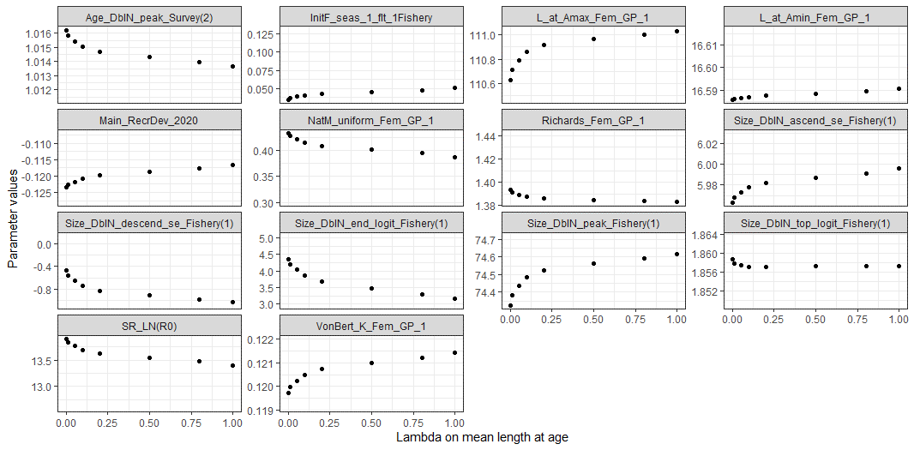
0.300 | 1.649 | 1,238,510 | 0.283 | 100,677 | 111,321 | Model23.2.0.b | 0.5 | 209.08
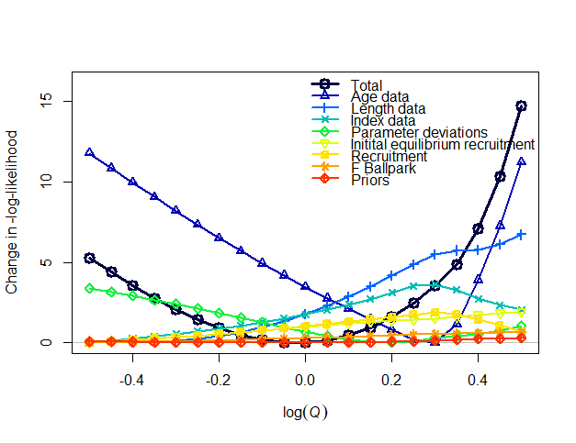
0.433 | 0.607 | 1,377,440 | 0.573 | 393,167 | 311,371 | Model23.2.0.c | -0.5 | 184.53
0.427 | 0.638 | 1,351,380 | 0.559 | 368,946 | 295,993 | Model23.2.0.c | -0.45 | 183.63
0.421 | 0.670 | 1,327,900 | 0.545 | 345,981 | 281,289 | Model23.2.0.c | -0.4 | 182.79
0.415 | 0.705 | 1,306,930 | 0.531 | 324,223 | 267,226 | Model23.2.0.c | -0.35 | 182.01
0.408 | 0.741 | 1,288,380 | 0.516 | 303,625 | 253,774 | Model23.2.0.c | -0.3 | 181.31
0.401 | 0.779 | 1,272,170 | 0.501 | 284,142 | 240,907 | Model23.2.0.c | -0.25 | 180.69
0.394 | 0.819 | 1,258,220 | 0.486 | 265,730 | 228,598 | Model23.2.0.c | -0.2 | 180.16
0.387 | 0.861 | 1,246,430 | 0.471 | 248,346 | 216,824 | Model23.2.0.c | -0.15 | 179.74
0.379 | 0.905 | 1,236,670 | 0.456 | 231,951 | 205,562 | Model23.2.0.c | -0.1 | 179.44
0.371 | 0.951 | 1,228,800 | 0.441 | 216,506 | 194,792 | Model23.2.0.c | -0.05 | 179.27
0.362 | 1.000 | 1,222,630 | 0.427 | 201,974 | 184,493 | Model23.2.0.c | 0 | 179.25
0.354 | 1.051 | 1,217,940 | 0.412 | 188,318 | 174,648 | Model23.2.0.c | 0.05 | 179.39
0.345 | 1.105 | 1,214,540 | 0.399 | 175,503 | 165,240 | Model23.2.0.c | 0.1 | 179.70
0.335 | 1.162 | 1,212,450 | 0.385 | 163,486 | 154,516 | Model23.2.0.c | 0.15 | 180.18
0.326 | 1.221 | 1,212,350 | 0.372 | 145,759 | 144,395 | Model23.2.0.c | 0.2 | 180.86
0.315 | 1.284 | 1,215,940 | 0.359 | 129,326 | 134,309 | Model23.2.0.c | 0.25 | 181.73
0.305 | 1.350 | 1,226,660 | 0.347 | 116,189 | 125,631 | Model23.2.0.c | 0.3 | 182.80
0.300 | 1.419 | 1,237,330 | 0.340 | 107,864 | 119,488 | Model23.2.0.c | 0.35 | 184.10
0.300 | 1.492 | 1,243,310 | 0.337 | 103,619 | 115,733 | Model23.2.0.c | 0.4 | 186.32
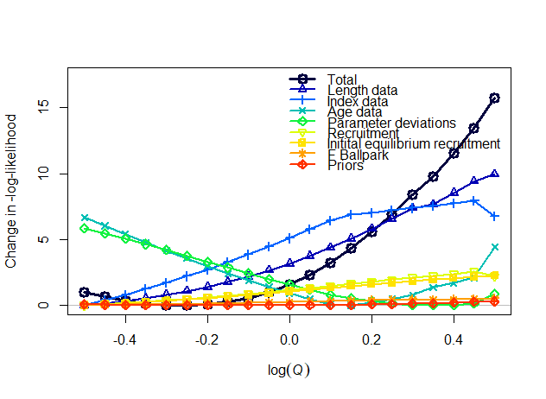
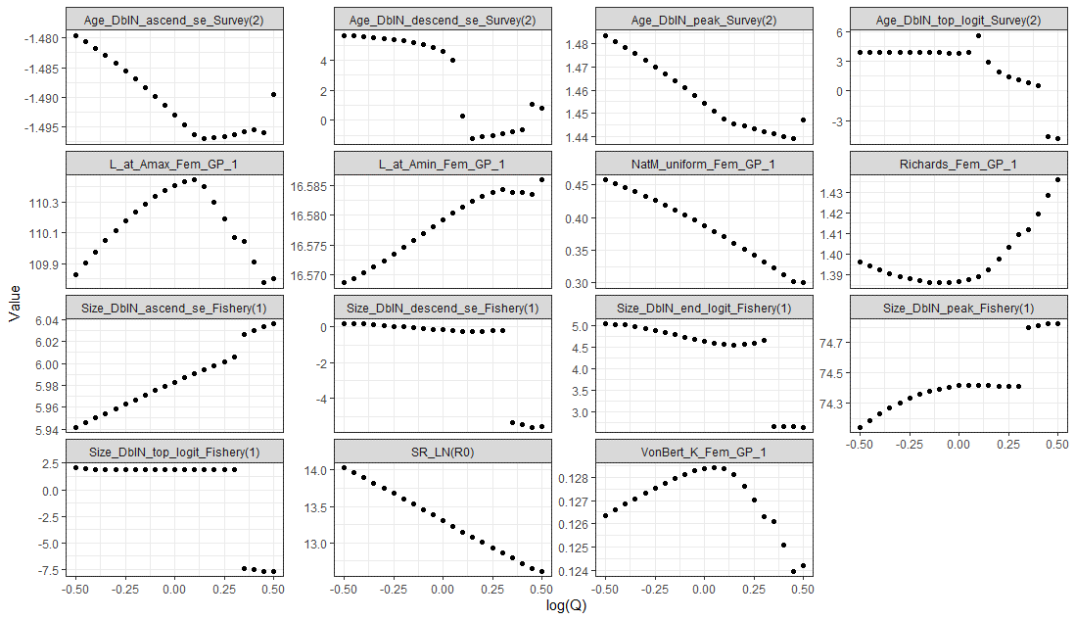
0.300 | 1.568 | 1,248,100 | 0.335 | 99,808 | 112,221 | Model23.2.0.c | 0.45 | 189.60
0.300 | 1.649 | 1,251,610 | 0.334 | 96,217 | 108,870 | Model23.2.0.c | 0.5 | 193.96
0.458 | 0.607 | 1,389,310 | 0.617 | 418,195 | 319,537 | Model23.2.0.d | -0.5 | 160.55
0.452 | 0.638 | 1,360,360 | 0.602 | 392,892 | 304,070 | Model23.2.0.d | -0.45 | 160.22
0.446 | 0.670 | 1,333,970 | 0.587 | 368,906 | 289,291 | Model23.2.0.d | -0.4 | 159.95
0.439 | 0.705 | 1,310,070 | 0.572 | 346,181 | 275,167 | Model23.2.0.d | -0.35 | 159.75
0.433 | 0.741 | 1,288,600 | 0.557 | 324,664 | 261,666 | Model23.2.0.d | -0.3 | 159.63
0.426 | 0.779 | 1,269,490 | 0.541 | 304,304 | 248,758 | Model23.2.0.d | -0.25 | 159.60
0.419 | 0.819 | 1,252,700 | 0.526 | 285,054 | 236,416 | Model23.2.0.d | -0.2 | 159.66
0.411 | 0.861 | 1,238,190 | 0.510 | 266,864 | 224,613 | Model23.2.0.d | -0.15 | 159.84
0.404 | 0.905 | 1,225,890 | 0.494 | 249,690 | 213,325 | Model23.2.0.d | -0.1 | 160.14
0.396 | 0.951 | 1,215,770 | 0.479 | 233,488 | 202,530 | Model23.2.0.d | -0.05 | 160.57
0.388 | 1.000 | 1,207,790 | 0.463 | 218,214 | 192,204 | Model23.2.0.d | 0 | 161.15
0.379 | 1.051 | 1,201,890 | 0.447 | 203,827 | 182,327 | Model23.2.0.d | 0.05 | 161.90
0.370 | 1.105 | 1,198,200 | 0.432 | 190,354 | 172,928 | Model23.2.0.d | 0.1 | 162.82
0.361 | 1.162 | 1,199,250 | 0.418 | 178,727 | 162,358 | Model23.2.0.d | 0.15 | 163.92
0.352 | 1.221 | 1,204,470 | 0.403 | 168,696 | 151,998 | Model23.2.0.d | 0.2 | 165.16
0.342 | 1.284 | 1,211,080 | 0.390 | 154,349 | 143,965 | Model23.2.0.d | 0.25 | 166.51
0.333 | 1.350 | 1,219,110 | 0.376 | 140,339 | 136,249 | Model23.2.0.d | 0.3 | 168.00
0.323 | 1.419 | 1,237,010 | 0.373 | 127,641 | 128,604 | Model23.2.0.d | 0.35 | 169.34
0.313 | 1.492 | 1,248,650 | 0.361 | 115,562 | 120,937 | Model23.2.0.d | 0.4 | 171.11
0.303 | 1.568 | 1,263,080 | 0.348 | 104,329 | 113,315 | Model23.2.0.d | 0.45 | 173.03
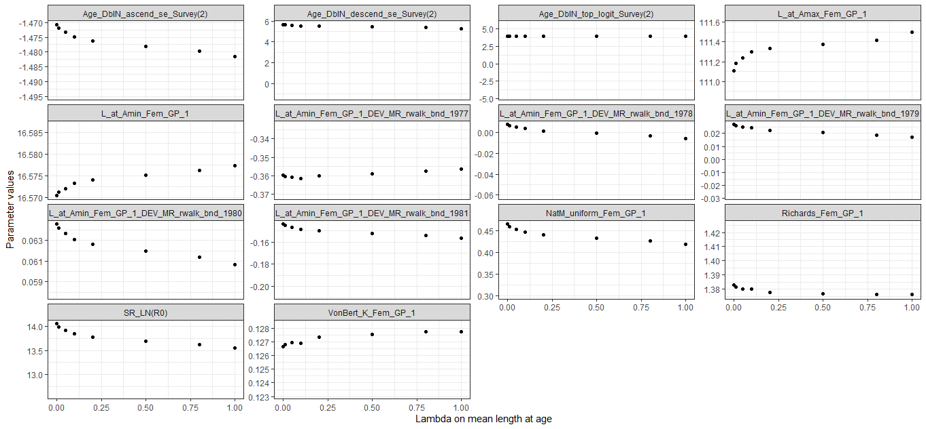
0.300 | 1.649 | 1,269,430 | 0.344 | 98,130 | 108,453 | Model23.2.0.d | 0.5 | 175.35
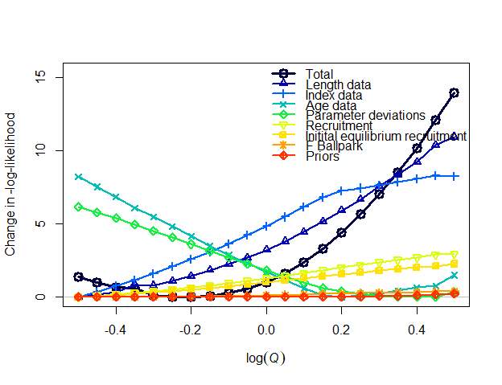
0.466 | 0.607 | 1,370,330 | 0.655 | 427,393 | 323,261 | Model23.2.0.e | -0.5 | 161.72
0.460 | 0.638 | 1,339,830 | 0.638 | 401,873 | 307,802 | Model23.2.0.e | -0.45 | 161.35
0.454 | 0.670 | 1,311,580 | 0.623 | 377,756 | 293,041 | Model23.2.0.e | -0.4 | 161.01
0.448 | 0.705 | 1,283,520 | 0.599 | 354,999 | 279,048 | Model23.2.0.e | -0.35 | 160.95
0.441 | 0.741 | 1,262,790 | 0.592 | 333,209 | 265,435 | Model23.2.0.e | -0.3 | 160.50
0.434 | 0.779 | 1,242,290 | 0.576 | 312,620 | 252,535 | Model23.2.0.e | -0.25 | 160.37
0.427 | 0.819 | 1,224,100 | 0.559 | 293,138 | 240,205 | Model23.2.0.e | -0.2 | 160.34
0.419 | 0.861 | 1,207,350 | 0.543 | 274,725 | 228,470 | Model23.2.0.e | -0.15 | 160.43
0.411 | 0.905 | 1,193,450 | 0.527 | 257,320 | 217,204 | Model23.2.0.e | -0.1 | 160.61
0.403 | 0.951 | 1,182,610 | 0.509 | 240,892 | 206,386 | Model23.2.0.e | -0.05 | 160.89
0.395 | 1.000 | 1,172,950 | 0.493 | 225,404 | 196,093 | Model23.2.0.e | 0 | 161.34
0.386 | 1.051 | 1,165,260 | 0.477 | 210,812 | 186,257 | Model23.2.0.e | 0.05 | 161.93
0.377 | 1.105 | 1,159,500 | 0.461 | 197,081 | 176,859 | Model23.2.0.e | 0.1 | 162.69
0.368 | 1.162 | 1,155,790 | 0.446 | 184,257 | 167,941 | Model23.2.0.e | 0.15 | 163.63
0.359 | 1.221 | 1,157,210 | 0.431 | 173,436 | 158,659 | Model23.2.0.e | 0.2 | 164.75
0.349 | 1.284 | 1,162,430 | 0.418 | 164,083 | 148,869 | Model23.2.0.e | 0.25 | 166.00
0.339 | 1.350 | 1,167,620 | 0.405 | 150,420 | 141,458 | Model23.2.0.e | 0.3 | 167.40
0.329 | 1.419 | 1,176,820 | 0.391 | 137,213 | 134,213 | Model23.2.0.e | 0.35 | 168.89
0.319 | 1.492 | 1,186,290 | 0.379 | 124,966 | 127,040 | Model23.2.0.e | 0.4 | 170.54
0.309 | 1.568 | 1,193,410 | 0.366 | 113,620 | 120,025 | Model23.2.0.e | 0.45 | 172.45
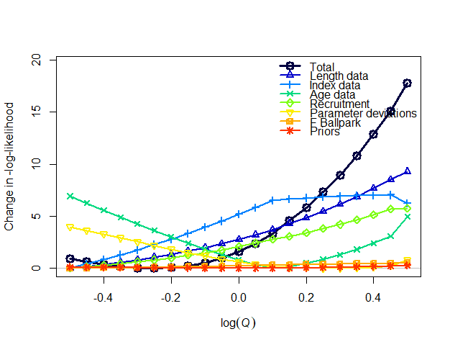
0.300 | 1.649 | 1,210,640 | 0.357 | 103,689 | 113,224 | Model23.2.0.e | 0.5 | 174.30
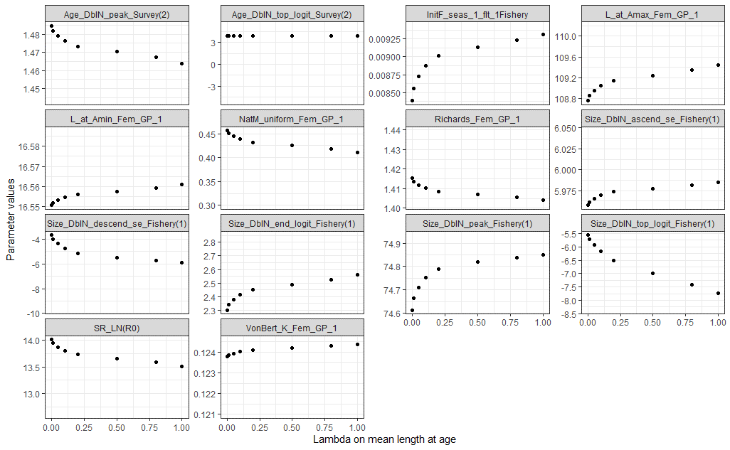
0.457 | 0.607 | 1,232,150 | 0.667 | 431,415 | 324,805 | Model23.2.0.f | -0.5 | 163.70
0.451 | 0.638 | 1,206,690 | 0.651 | 405,068 | 308,759 | Model23.2.0.f | -0.45 | 163.38
0.445 | 0.670 | 1,183,920 | 0.635 | 380,058 | 293,426 | Model23.2.0.f | -0.4 | 163.11
0.439 | 0.705 | 1,163,800 | 0.619 | 356,333 | 278,772 | Model23.2.0.f | -0.35 | 162.92
0.432 | 0.741 | 1,146,330 | 0.602 | 333,839 | 264,761 | Model23.2.0.f | -0.3 | 162.79
0.425 | 0.779 | 1,131,560 | 0.585 | 312,522 | 251,361 | Model23.2.0.f | -0.25 | 162.75
0.418 | 0.819 | 1,119,500 | 0.567 | 292,336 | 238,543 | Model23.2.0.f | -0.2 | 162.81
0.410 | 0.861 | 1,110,120 | 0.549 | 273,244 | 226,283 | Model23.2.0.f | -0.15 | 162.99
0.403 | 0.905 | 1,103,420 | 0.531 | 255,203 | 214,559 | Model23.2.0.f | -0.1 | 163.29
0.395 | 0.951 | 1,099,470 | 0.513 | 238,170 | 203,347 | Model23.2.0.f | -0.05 | 163.73
0.387 | 1.000 | 1,098,340 | 0.495 | 222,098 | 192,624 | Model23.2.0.f | 0 | 164.33
0.378 | 1.051 | 1,100,160 | 0.477 | 206,947 | 182,370 | Model23.2.0.f | 0.05 | 165.12
0.369 | 1.105 | 1,105,380 | 0.459 | 192,893 | 172,718 | Model23.2.0.f | 0.1 | 166.11
0.360 | 1.162 | 1,115,340 | 0.443 | 181,566 | 164,870 | Model23.2.0.f | 0.15 | 167.31
0.351 | 1.221 | 1,130,010 | 0.426 | 171,149 | 157,479 | Model23.2.0.f | 0.2 | 168.60
0.342 | 1.284 | 1,146,280 | 0.410 | 161,264 | 147,846 | Model23.2.0.f | 0.25 | 170.08
0.333 | 1.350 | 1,165,260 | 0.394 | 148,561 | 138,212 | Model23.2.0.f | 0.3 | 171.72
0.324 | 1.419 | 1,187,050 | 0.379 | 133,601 | 129,954 | Model23.2.0.f | 0.35 | 173.56
0.314 | 1.492 | 1,211,830 | 0.364 | 119,847 | 121,726 | Model23.2.0.f | 0.4 | 175.60
0.305 | 1.568 | 1,239,780 | 0.349 | 107,243 | 113,579 | Model23.2.0.f | 0.45 | 177.87
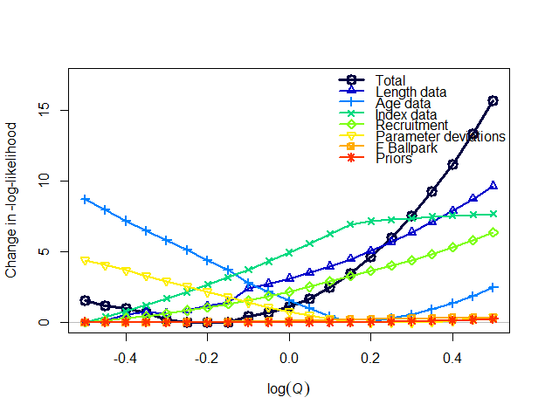
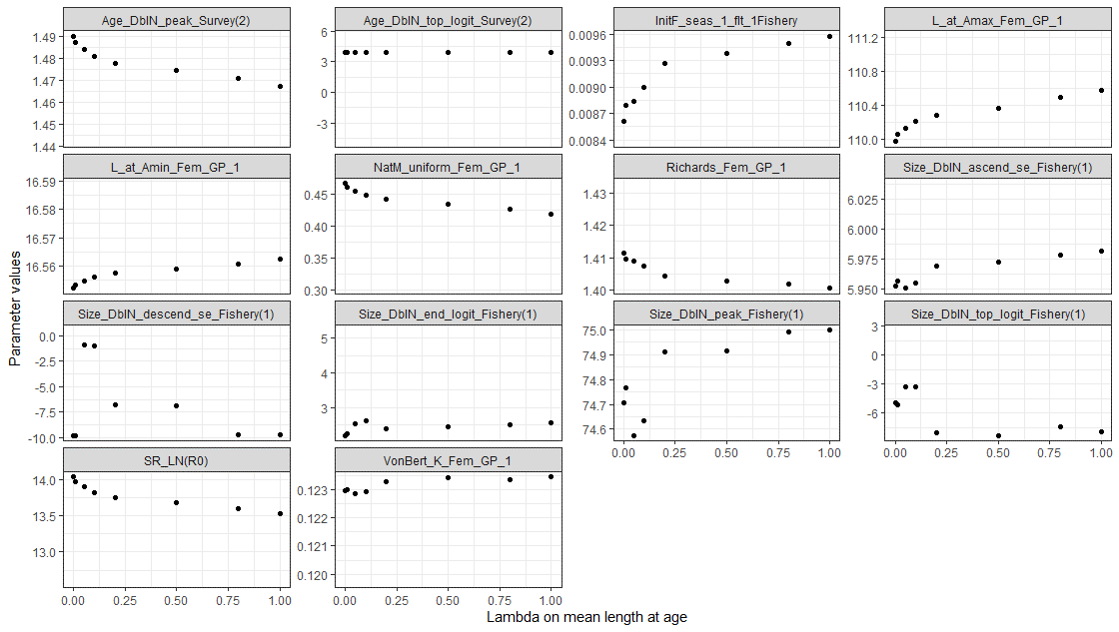
0.300 | 1.649 | 1,257,380 | 0.342 | 98,784 | 107,460 | Model23.2.0.f | 0.5 | 180.52
0.467 | 0.607 | 1,194,650 | 0.695 | 445,362 | 329,885 | Model23.2.0.g | -0.5 | 165.78
0.461 | 0.638 | 1,168,610 | 0.679 | 418,436 | 313,812 | Model23.2.0.g | -0.45 | 165.36
0.455 | 0.670 | 1,142,690 | 0.655 | 393,186 | 298,658 | Model23.2.0.g | -0.4 | 165.20
0.448 | 0.705 | 1,121,730 | 0.639 | 368,924 | 283,986 | Model23.2.0.g | -0.35 | 164.88
0.441 | 0.741 | 1,106,650 | 0.629 | 345,526 | 269,698 | Model23.2.0.g | -0.3 | 164.40
0.434 | 0.779 | 1,091,410 | 0.610 | 323,638 | 256,248 | Model23.2.0.g | -0.25 | 164.24
0.427 | 0.819 | 1,077,420 | 0.593 | 303,018 | 243,473 | Model23.2.0.g | -0.2 | 164.19
0.419 | 0.861 | 1,067,040 | 0.575 | 283,420 | 231,178 | Model23.2.0.g | -0.15 | 164.22
0.412 | 0.905 | 1,047,570 | 0.549 | 266,075 | 220,128 | Model23.2.0.g | -0.1 | 164.65
0.403 | 0.951 | 1,042,750 | 0.531 | 248,355 | 208,804 | Model23.2.0.g | -0.05 | 164.90
0.395 | 1.000 | 1,040,520 | 0.513 | 231,643 | 197,973 | Model23.2.0.g | 0 | 165.31
0.386 | 1.051 | 1,040,980 | 0.495 | 215,892 | 187,612 | Model23.2.0.g | 0.05 | 165.89
0.377 | 1.105 | 1,044,260 | 0.477 | 201,059 | 177,702 | Model23.2.0.g | 0.1 | 166.66
0.368 | 1.162 | 1,050,680 | 0.460 | 187,267 | 168,337 | Model23.2.0.g | 0.15 | 167.66
0.359 | 1.221 | 1,062,310 | 0.443 | 176,339 | 160,807 | Model23.2.0.g | 0.2 | 168.86
0.349 | 1.284 | 1,076,790 | 0.427 | 166,487 | 153,913 | Model23.2.0.g | 0.25 | 170.21
0.340 | 1.350 | 1,093,640 | 0.411 | 157,196 | 145,108 | Model23.2.0.g | 0.3 | 171.74
0.331 | 1.419 | 1,112,900 | 0.396 | 144,893 | 136,111 | Model23.2.0.g | 0.35 | 173.45
0.321 | 1.492 | 1,134,750 | 0.381 | 130,647 | 128,364 | Model23.2.0.g | 0.4 | 175.36
0.312 | 1.568 | 1,159,300 | 0.367 | 117,584 | 120,652 | Model23.2.0.g | 0.45 | 177.50
0.302 | 1.649 | 1,186,680 | 0.353 | 105,635 | 113,020 | Model23.2.0.g | 0.5 | 179.88
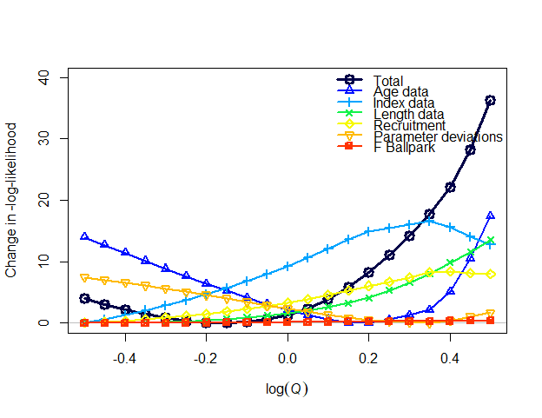
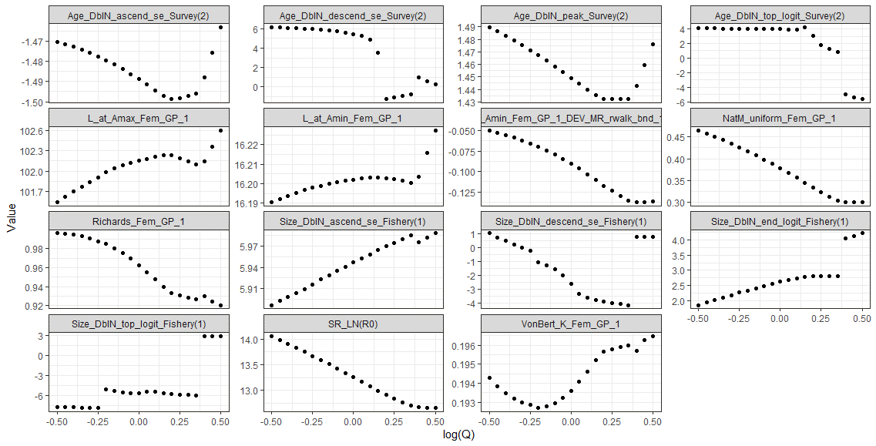
0.465 | 0.607 | 1,236,320 | 0.502 | 414,337 | 321,386 | Model23.2.0.h | -0.5 | 650.09
0.458 | 0.638 | 1,210,130 | 0.492 | 390,619 | 306,500 | Model23.2.0.h | -0.45 | 649.18
0.451 | 0.670 | 1,187,350 | 0.482 | 367,910 | 292,224 | Model23.2.0.h | -0.4 | 648.35
0.443 | 0.705 | 1,167,860 | 0.470 | 346,197 | 278,532 | Model23.2.0.h | -0.35 | 647.62
0.435 | 0.741 | 1,151,580 | 0.458 | 325,461 | 265,400 | Model23.2.0.h | -0.3 | 647.01
0.426 | 0.779 | 1,138,470 | 0.446 | 305,682 | 252,806 | Model23.2.0.h | -0.25 | 646.54
0.417 | 0.819 | 1,128,250 | 0.434 | 286,872 | 240,768 | Model23.2.0.h | -0.2 | 646.24
0.408 | 0.861 | 1,121,750 | 0.420 | 268,896 | 229,137 | Model23.2.0.h | -0.15 | 646.15
0.398 | 0.905 | 1,118,650 | 0.407 | 251,790 | 217,960 | Model23.2.0.h | -0.1 | 646.29
0.388 | 0.951 | 1,119,080 | 0.393 | 235,522 | 207,214 | Model23.2.0.h | -0.05 | 646.71
0.378 | 1.000 | 1,123,240 | 0.379 | 220,064 | 196,877 | Model23.2.0.h | 0 | 647.44
0.367 | 1.051 | 1,131,390 | 0.365 | 205,383 | 186,926 | Model23.2.0.h | 0.05 | 648.52
0.356 | 1.105 | 1,143,740 | 0.351 | 191,453 | 177,344 | Model23.2.0.h | 0.1 | 650.02
0.344 | 1.162 | 1,160,610 | 0.337 | 178,249 | 168,117 | Model23.2.0.h | 0.15 | 651.97
0.333 | 1.221 | 1,182,230 | 0.324 | 167,017 | 160,137 | Model23.2.0.h | 0.2 | 654.43
0.323 | 1.284 | 1,207,310 | 0.312 | 156,498 | 154,449 | Model23.2.0.h | 0.25 | 657.24
0.313 | 1.350 | 1,235,470 | 0.301 | 142,205 | 147,649 | Model23.2.0.h | 0.3 | 660.38
0.303 | 1.419 | 1,266,910 | 0.290 | 128,910 | 139,734 | Model23.2.0.h | 0.35 | 663.88
0.300 | 1.492 | 1,272,290 | 0.280 | 121,283 | 135,043 | Model23.2.0.h | 0.4 | 668.29

0.300 | 1.568 | 1,274,650 | 0.281 | 116,752 | 131,828 | Model23.2.0.h | 0.45 | 674.34
0.300 | 1.649 | 1,277,640 | 0.282 | 112,396 | 128,679 | Model23.2.0.h | 0.5 | 682.40
0.475 | 0.607 | 1,480,800 | 0.883 | 404,303 | 291,336 | Model23.1.1a | -0.5 | 322.80
0.469 | 0.638 | 1,451,320 | 0.860 | 379,754 | 277,544 | Model23.1.1a | -0.45 | 321.96
0.462 | 0.670 | 1,424,890 | 0.837 | 356,478 | 264,385 | Model23.1.1a | -0.4 | 321.21
0.455 | 0.705 | 1,401,480 | 0.813 | 334,420 | 251,823 | Model23.1.1a | -0.35 | 320.59
0.448 | 0.741 | 1,381,080 | 0.789 | 313,526 | 239,827 | Model23.1.1a | -0.3 | 320.11
0.441 | 0.779 | 1,363,680 | 0.764 | 293,744 | 227,672 | Model23.1.1a | -0.25 | 319.79
0.433 | 0.819 | 1,349,300 | 0.739 | 275,029 | 213,688 | Model23.1.1a | -0.2 | 319.65
0.432 | 0.861 | 1,382,410 | 0.742 | 292,695 | 229,129 | Model23.1.1a | -0.15 | 318.27
0.426 | 0.905 | 1,377,270 | 0.724 | 281,378 | 221,771 | Model23.1.1a | -0.1 | 317.86
0.420 | 0.951 | 1,373,380 | 0.707 | 270,610 | 213,906 | Model23.1.1a | -0.05 | 317.50
0.414 | 1.000 | 1,370,690 | 0.689 | 260,357 | 206,285 | Model23.1.1a | 0 | 317.21
0.408 | 1.051 | 1,369,160 | 0.672 | 250,589 | 198,897 | Model23.1.1a | 0.05 | 316.99
0.401 | 1.105 | 1,368,760 | 0.656 | 241,279 | 191,733 | Model23.1.1a | 0.1 | 316.84
0.395 | 1.162 | 1,369,460 | 0.639 | 232,401 | 184,786 | Model23.1.1a | 0.15 | 316.77
0.389 | 1.221 | 1,371,230 | 0.624 | 223,931 | 178,048 | Model23.1.1a | 0.2 | 316.77
0.383 | 1.284 | 1,374,040 | 0.608 | 215,851 | 171,517 | Model23.1.1a | 0.25 | 316.86
0.377 | 1.350 | 1,377,860 | 0.593 | 208,140 | 165,187 | Model23.1.1a | 0.3 | 317.04
0.370 | 1.419 | 1,382,670 | 0.578 | 197,982 | 160,287 | Model23.1.1a | 0.35 | 317.30
0.364 | 1.492 | 1,388,440 | 0.564 | 187,442 | 155,838 | Model23.1.1a | 0.4 | 317.66
0.358 | 1.568 | 1,395,150 | 0.550 | 177,446 | 151,404 | Model23.1.1a | 0.45 | 318.11
0.352 | 1.649 | 1,402,770 | 0.536 | 167,960 | 146,987 | Model23.1.1a | 0.5 | 318.66
0.466 | 0.607 | 1,285,650 | 0.669 | 428,752 | 326,545 | Model23.1.1b | -0.5 | 294.84
0.461 | 0.638 | 1,256,550 | 0.655 | 403,627 | 311,090 | Model23.1.1b | -0.45 | 294.60
0.455 | 0.670 | 1,229,130 | 0.641 | 379,951 | 296,372 | Model23.1.1b | -0.4 | 294.43
0.453 | 0.705 | 1,190,590 | 0.653 | 364,916 | 283,287 | Model23.1.1b | -0.35 | 294.24
0.447 | 0.741 | 1,165,360 | 0.640 | 343,731 | 270,034 | Model23.1.1b | -0.3 | 294.28
0.437 | 0.779 | 1,156,590 | 0.599 | 316,769 | 256,250 | Model23.1.1b | -0.25 | 294.34
0.430 | 0.819 | 1,135,630 | 0.586 | 298,051 | 244,101 | Model23.1.1b | -0.2 | 294.48
0.423 | 0.861 | 1,116,210 | 0.573 | 280,402 | 232,520 | Model23.1.1b | -0.15 | 294.72
0.416 | 0.905 | 1,098,260 | 0.560 | 263,774 | 221,483 | Model23.1.1b | -0.1 | 295.07
0.408 | 0.951 | 1,081,850 | 0.548 | 248,098 | 210,959 | Model23.1.1b | -0.05 | 295.54
0.400 | 1.000 | 1,067,210 | 0.536 | 233,283 | 200,905 | Model23.1.1b | 0 | 296.13
0.392 | 1.051 | 1,054,790 | 0.523 | 219,244 | 191,285 | Model23.1.1b | 0.05 | 296.85
0.383 | 1.105 | 1,045,060 | 0.511 | 205,894 | 182,058 | Model23.1.1b | 0.1 | 297.72
0.374 | 1.162 | 1,038,440 | 0.498 | 193,155 | 173,183 | Model23.1.1b | 0.15 | 298.75
0.364 | 1.221 | 1,035,200 | 0.485 | 180,977 | 164,630 | Model23.1.1b | 0.2 | 299.95
0.354 | 1.284 | 1,035,640 | 0.471 | 169,319 | 154,241 | Model23.1.1b | 0.25 | 301.32
0.344 | 1.350 | 1,040,200 | 0.457 | 157,339 | 142,300 | Model23.1.1b | 0.3 | 302.89
0.333 | 1.419 | 1,049,620 | 0.442 | 139,337 | 133,262 | Model23.1.1b | 0.35 | 304.66
0.322 | 1.492 | 1,065,020 | 0.425 | 122,344 | 123,976 | Model23.1.1b | 0.4 | 306.63
0.310 | 1.568 | 1,087,540 | 0.408 | 106,344 | 114,417 | Model23.1.1b | 0.45 | 308.84
0.300 | 1.649 | 1,112,250 | 0.392 | 92,421 | 105,164 | Model23.1.1b | 0.5 | 311.31


0.457 | 0.607 | 1,362,290 | 0.500 | 430,441 | 330,460 | Model23.1.1.c | -0.5 | 291.76
0.461 | 0.638 | 1,265,120 | 0.523 | 403,207 | 311,073 | Model23.1.1.c | -0.45 | 294.35
0.455 | 0.670 | 1,237,880 | 0.512 | 379,475 | 296,333 | Model23.1.1.c | -0.4 | 294.17
0.453 | 0.705 | 1,199,870 | 0.521 | 364,197 | 283,179 | Model23.1.1.c | -0.35 | 293.98
0.447 | 0.741 | 1,171,340 | 0.512 | 343,308 | 269,981 | Model23.1.1.c | -0.3 | 294.11
0.427 | 0.779 | 1,248,120 | 0.441 | 316,718 | 258,930 | Model23.1.1.c | -0.25 | 290.74
0.420 | 0.819 | 1,230,510 | 0.430 | 297,664 | 246,524 | Model23.1.1.c | -0.2 | 290.79
0.413 | 0.861 | 1,214,720 | 0.419 | 279,675 | 234,675 | Model23.1.1.c | -0.15 | 290.95
0.405 | 0.905 | 1,200,860 | 0.407 | 262,669 | 223,344 | Model23.1.1.c | -0.1 | 291.21
0.398 | 0.951 | 1,188,870 | 0.396 | 246,597 | 212,507 | Model23.1.1.c | -0.05 | 291.59
0.390 | 1.000 | 1,178,570 | 0.386 | 231,430 | 202,151 | Model23.1.1.c | 0 | 292.11
0.382 | 1.051 | 1,170,000 | 0.375 | 217,132 | 192,260 | Model23.1.1.c | 0.05 | 292.78
0.373 | 1.105 | 1,162,850 | 0.364 | 203,673 | 182,819 | Model23.1.1.c | 0.1 | 293.61
0.364 | 1.162 | 1,156,720 | 0.354 | 191,033 | 173,814 | Model23.1.1.c | 0.15 | 294.61

0.355 | 1.221 | 1,151,440 | 0.345 | 179,176 | 165,231 | Model23.1.1.c | 0.2 | 295.80
0.346 | 1.284 | 1,147,470 | 0.336 | 168,033 | 153,662 | Model23.1.1.c | 0.25 | 297.18
0.336 | 1.350 | 1,145,950 | 0.327 | 154,530 | 143,275 | Model23.1.1.c | 0.3 | 298.77
0.326 | 1.419 | 1,147,890 | 0.318 | 138,414 | 134,405 | Model23.1.1.c | 0.35 | 300.58
0.315 | 1.492 | 1,153,400 | 0.310 | 123,355 | 125,518 | Model23.1.1.c | 0.4 | 302.62
0.304 | 1.568 | 1,161,100 | 0.302 | 109,458 | 116,741 | Model23.1.1.c | 0.45 | 304.89
0.300 | 1.649 | 1,159,030 | 0.302 | 98,694 | 109,533 | Model23.1.1.c | 0.5 | 307.57
0.408 | 0.607 | 1,405,020 | 0.493 | 283,085 | 243,473 | Model 22.2 old | -0.5 | 10893.20 | 17.9 | 145871 | 0.165%
0.402 | 0.638 | 1,380,740 | 0.489 | 267,257 | 231,967 | Model 22.2 old | -0.45 | 10889.10 | 13.8 | 130043 | 0.127%
0.396 | 0.670 | 1,360,140 | 0.480 | 251,924 | 220,867 | Model 22.2 old | -0.4 | 10886.20 | 10.9 | 114710 | 0.100%
0.390 | 0.705 | 1,343,980 | 0.468 | 237,170 | 210,231 | Model 22.2 old | -0.35 | 10884.00 | 8.7 | 99956 | 0.080%
0.384 | 0.741 | 1,331,460 | 0.453 | 222,957 | 199,983 | Model 22.2 old | -0.3 | 10883.00 | 7.7 | 85743 | 0.071%
0.378 | 0.779 | 1,320,770 | 0.448 | 210,022 | 190,460 | Model 22.2 old | -0.25 | 10879.50 | 4.2 | 72808 | 0.039%

0.370 | 0.819 | 1,319,240 | 0.427 | 198,745 | 181,953 | Model 22.2 old | -0.2 | 10878.70 | 3.4 | 61531 | 0.031%
0.363 | 0.861 | 1,312,620 | 0.424 | 185,474 | 167,867 | Model 22.2 old | -0.15 | 10876.40 | 1.1 | 48260 | 0.010%
0.356 | 0.905 | 1,314,540 | 0.412 | 173,676 | 155,598 | Model 22.2 old | -0.1 | 10875.50 | 0.2 | 36462 | 0.002%
0.348 | 0.951 | 1,321,040 | 0.399 | 155,751 | 146,301 | Model 22.2 old | -0.05 | 10875.3 | 0 | 18537 | 0.000% | 660520
0.340 | 1.000 | 1,333,060 | 0.385 | 139,396 | 137,214 | Model 22.2 old | 0 | 10875.3 | 0 | 2182 | 0.000%
0.331 | 1.051 | 1,349,000 | 0.371 | 124,159 | 128,133 | Model 22.2 old | 0.05 | 10876.20 | 0.9 | -13055 | 0.008%
0.323 | 1.105 | 1,370,190 | 0.357 | 109,850 | 119,010 | Model 22.2 old | 0.1 | 10878.10 | 2.8 | -27364 | 0.026%
0.314 | 1.162 | 1,396,580 | 0.343 | 96,323 | 109,750 | Model 22.2 old | 0.15 | 10881.60 | 6.3 | -40891.2 | 0.058%
0.304 | 1.221 | 1,430,320 | 0.329 | 84,257 | 100,832 | Model 22.2 old | 0.2 | 10885.10 | 9.8 | -52957.4 | 0.090%
0.294 | 1.284 | 1,471,980 | 0.316 | 73,861 | 92,520 | Model 22.2 old | 0.25 | 10888.80 | 13.5 | -63353.2 | 0.124%
0.284 | 1.350 | 1,521,020 | 0.302 | 63,864 | 83,996 | Model 22.2 old | 0.3 | 10894.60 | 19.3 | -73350.2 | 0.177%
0.274 | 1.419 | 1,579,750 | 0.288 | 54,794 | 75,680 | Model 22.2 old | 0.35 | 10901.80 | 26.5 | -82420.4 | 0.244%
0.263 | 1.492 | 1,648,870 | 0.275 | 46,706 | 67,701 | Model 22.2 old | 0.4 | 10910.50 | 35.2 | -90508.5 | 0.324%
0.251 | 1.568 | 1,752,750 | 0.258 | 38,865 | 59,398 | Model 22.2 old | 0.45 | 10918.60 | 43.3 | -98349.2 | 0.398%
0.239 | 1.649 | 1,857,170 | 0.245 | 32,331 | 51,936 | Model 22.2 old | 0.5 | 10929.10 | 53.8 | -104882.9 | 0.495%
0.387 | 0.607 | 1,442,350 | 0.457 | 271,754 | 233,327 | Model 22.2 update | -0.5 | 18422.90 | 721175


0.382 | 0.638 | 1,421,740 | 0.447 | 255,859 | 222,109 | Model 22.2 update | -0.45 | 18416.20 | 710870
0.375 | 0.670 | 1,411,600 | 0.422 | 243,387 | 213,090 | Model 22.2 update | -0.4 | 18436.80 | 705800
0.369 | 0.705 | 1,391,210 | 0.413 | 228,761 | 202,348 | Model 22.2 update | -0.35 | 18428.00 | 695605
0.363 | 0.741 | 1,380,470 | 0.402 | 215,469 | 192,820 | Model 22.2 update | -0.3 | 18423.20 | 690235
0.358 | 0.779 | 1,374,400 | 0.393 | 203,764 | 184,339 | Model 22.2 update | -0.25 | 18421.10 | 687200
0.355 | 0.819 | 1,373,320 | 0.384 | 197,080 | 179,781 | Model 22.2 update | -0.2 | 18395.80 | 686660
0.343 | 0.861 | 1,373,300 | 0.379 | 178,059 | 161,963 | Model 22.2 update | -0.15 | 18386.30 | 686650
0.339 | 0.905 | 1,373,760 | 0.370 | 171,562 | 155,643 | Model 22.2 update | -0.1 | 18363.30 | 686880
0.329 | 0.951 | 1,378,080 | 0.365 | 145,927 | 139,004 | Model 22.2 update | -0.05 | 18369.50 | 689040
0.323 | 1.000 | 1,391,800 | 0.354 | 131,010 | 130,620 | Model 22.2 update | 0 | 18371.60 | 695900
0.315 | 1.051 | 1,406,380 | 0.343 | 116,051 | 121,292 | Model 22.2 update | 0.05 | 18369.20 | 703190
0.304 | 1.105 | 1,432,400 | 0.325 | 100,861 | 111,728 | Model 22.2 update | 0.1 | 18378.60 | 716200
0.293 | 1.162 | 1,469,720 | 0.310 | 87,638 | 102,230 | Model 22.2 update | 0.15 | 18375.70 | 734860
0.283 | 1.221 | 1,520,330 | 0.296 | 76,414 | 93,747 | Model 22.2 update | 0.2 | 18378.10 | 760165
0.279 | 1.284 | 1,563,690 | 0.289 | 67,806 | 86,500 | Model 22.2 update | 0.25 | 18380.90 | 781845
Model 22.2 Likelihood profile
0.264 | 1.350 | 1,646,800 | 0.270 | 56,385 | 76,732 | Model 22.2 update | 0.3 | 18392.30 | 823400
0.255 | 1.419 | 1,688,890 | 0.260 | 48,723 | 69,103 | Model 22.2 update | 0.35 | 18397.40 | 844445
0.245 | 1.492 | 1,777,490 | 0.247 | 41,082 | 61,267 | Model 22.2 update | 0.4 | 18406.10 | 888745
0.233 | 1.568 | 1,892,480 | 0.233 | 34,216 | 53,735 | Model 22.2 update | 0.45 | 18415.70 | 946240
0.222 | 1.649 | 2,019,210 | 0.220 | 28,214 | 46,607 | Model 22.2 update | 0.5 | 18428.70 | 1009605

Model 22.2 Likelihood profile

Catchability profile results

